Sheet1
Structure | ligand number | SMILES | SYBA score | A549 [nM] | BALB/3T3 [nM] | LoVo [nM] | LoVo/DX [nM] | MCF-7 [nM] | RI LoVo | SI BALB3/T3 (A549) | SI BALB3/T3 (LoVo) | SI BALB3/T3 (LoVo/DX) | SI BALB3/T3 (MCF-7) | Affinity to 1SA0 [kcal/mol]
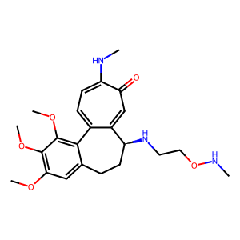 | 1 | COC1=C2C3=CC=C(NC)C(=O)C=C3[C@H1](CCC2=CC(OC)=C1OC)NCCONC | 45.88 | 10.168579055 | 6.2 | 5.7 | 136.58604978 | 8.3576286552 | 23.96 | 0.61 | 1.09 | 0.05 | 0.74 | -7.8
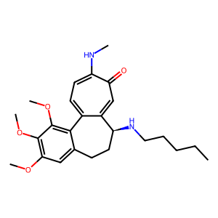 | 2 | COC1=C2C3=CC=C(NC)C(=O)C=C3[C@H1](CCC2=CC(OC)=C1OC)NCCCCC | 68.25 | 10.64894361 | 9.4398093201 | 17.460496047 | 49.797629266 | 10.16783408 | 2.85 | 0.89 | 0.54 | 0.19 | 0.93 | -7.6
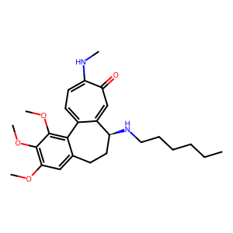 | 3 | COC1=C2C3=CC=C(NC)C(=O)C=C3[C@H1](CCC2=CC(OC)=C1OC)NCCCCCC | 74.22 | 11.794066305 | 30.305940012 | 54 | 37.606394771 | 9.0991505869 | 0.7 | 2.57 | 0.56 | 0.81 | 3.33 | -8.4
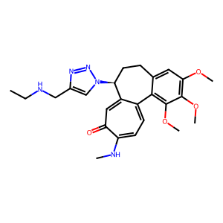 | 4 | COC1=C2C3=CC=C(NC)C(=O)C=C3[C@H1](CCC2=CC(OC)=C1OC)N4C=C(N=N4)CNCC | 40.43 | 6.4 | 23.75289456 | 8.5701047026 | 210.36778335 | 5.4 | 24.55 | 3.71 | 2.77 | 0.11 | 4.4 | -8.2
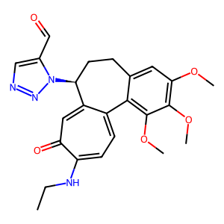 | 5 | O=CC1=CN=NN1[C@H1]2CCC3=CC(OC)=C(OC)C(OC)=C3C4=CC=C(C(=O)C=C42)NCC | 41.84 | 4.7749345545 | 11.772850122 | 10 | 1806.4398709 | 12.02932642 | 180.64 | 2.47 | 1.18 | 0.01 | 0.98 | -8.1
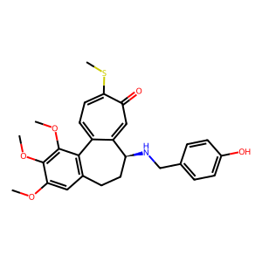 | 6 | OC1=CC=C(C=C1)CN[C@H1]2CCC3=C(C(OC)=C(OC)C(OC)=C3)C4=CC=C(SC)C(=O)C=C24 | 78.98 | 8.0106179537 | 8.8 | 3.6284457634 | 87.878189494 | 10.440785357 | 24.22 | 1.1 | 2.43 | 0.1 | 0.84 | -9.4
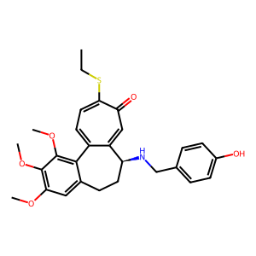 | 7 | OC1=CC=C(C=C1)CN[C@H1]2CCC3=CC(OC)=C(OC)C(OC)=C3C4=CC=C(C(C=C42)=O)SCC | 83.8 | 9.5073655657 | 7.9233831158 | 6.2093105956 | 87.878189494 | 13.439786703 | 14.15 | 0.83 | 1.28 | 0.09 | 0.59 | -9
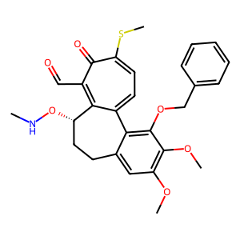 | 8 | O=CC1=C2[C@H1](CCC3=CC(OC)=C(OC)C(=C3C2=CC=C(SC)C1=O)OCC4=CC=CC=C4)ONC | 35.11 | 3.8105117767 | 11.593101397 | 123.4503949 | 119.77258452 | 3.613682499 | 0.97 | 3.04 | 0.09 | 0.1 | 3.21 | -7.4
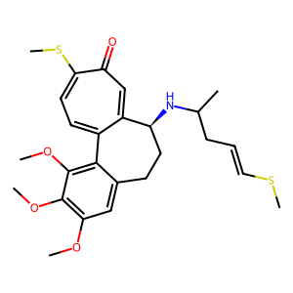 | 9 | C1=2[C@H1](CCC3=CC(OC)=C(OC)C(OC)=C3C1=CC=C(SC)C(=O)C=2)NC(C)CC=CSC | 37.49 | 11.794066305 | 10.695793566 | 17.460496047 | 43.605947649 | 12.682651411 | 2.5 | 0.91 | 0.61 | 0.25 | 0.84 | -8
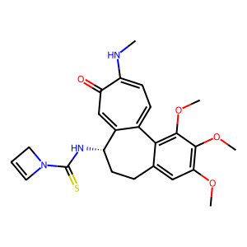 | 10 | C1N(C(=S)N[C@@H1]2C3=CC(C(NC)=CC=C3C4=C(OC)C(OC)=C(OC)C=C4CC2)=O)C=C1 | 49.88 | 31.843366656 | 43.405068828 | 8.5701047026 | 266.89553004 | 7.9283709914 | 31.14 | 1.36 | 5.06 | 0.16 | 5.47 | -8.3
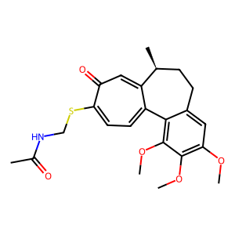 | 11 | C1=2[C@H1](CCC3=CC(OC)=C(OC)C(OC)=C3C1=CC=C(C(C=2)=O)SCNC(C)=O)C | 27.89 | 10.949885844 | 10.899541275 | 1 | 234.86948958 | 4.1419838485 | 234.87 | 1 | 10.9 | 0.05 | 2.63 | -7.9
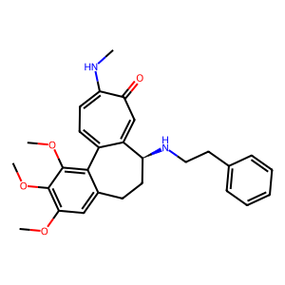 | 13 | COC1=C2C3=CC=C(NC)C(=O)C=C3[C@H1](CCC2=CC(OC)=C1OC)NCCC4=CC=CC=C4 | 99.43 | 9.4994736696 | 14.173919712 | 0.9 | 8.2570755967 | 16.532234506 | 9.17 | 1.49 | 15.75 | 1.72 | 0.86 | -9.1
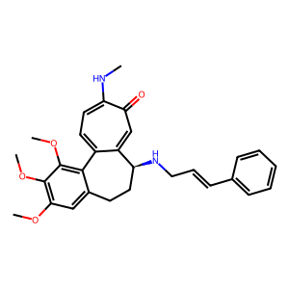 | 14 | COC1=C2C3=CC=C(NC)C(=O)C=C3[C@H1](CCC2=CC(OC)=C1OC)NC/C=C/C4=CC=CC=C4 | 80.1 | 25.602734229 | 11.135528726 | 8.5701047026 | 17.183035318 | 31.962899711 | 2 | 0.43 | 1.3 | 0.65 | 0.35 | -9
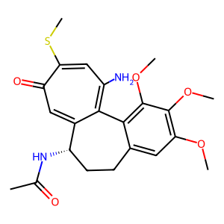 | 15 | CC(=O)N[C@H1]1CCC2=CC(OC)=C(OC)C(OC)=C2C=3C1=CC(=O)C(SC)=CC=3N | 31.98 | 8.1608823052 | 9.5812316536 | 1 | 2862.0857274 | 4.5291279243 | 2862.09 | 1.17 | 9.58 | 0 | 2.12 | -7.6
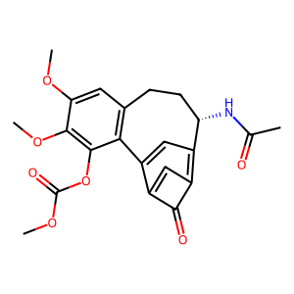 | 16 | C1=2C(=O)C(=C3C=C1C4=C(CC[C@@H1]3NC(C)=O)C=C(OC)C(OC)=C4OC(OC)=O)C=2 | 24.63 | 2852.6303651 | 1031 | 102.46950766 | 16843.394572 | 4117.9989672 | 164.37 | 0.36 | 10.06 | 0.06 | 0.25 | -9.1
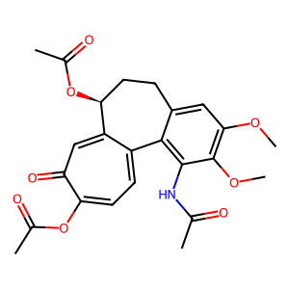 | 17 | CC(=O)OC1=CC=C2C3=C(C(OC)=C(C=C3CC[C@@H1](C2=CC1=O)OC(=O)C)OC)NC(=O)C | 34.35 | 2950.2372786 | 300.51622252 | 865.07256508 | 16001.232435 | 2110.3362189 | 18.5 | 0.1 | 0.35 | 0.02 | 0.14 | -8.4
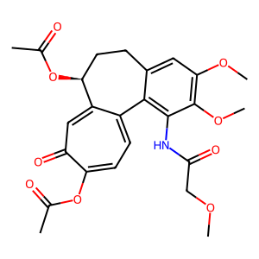 | 18 | CC(=O)OC1=CC=C2C3=C(C(OC)=C(C=C3CC[C@@H1](C2=CC1=O)OC(=O)C)OC)NC(=O)COC | 47.5 | 2950.2372786 | 962.27854595 | 865.07256508 | 1101.2102903 | 2110.3362189 | 1.27 | 0.33 | 1.11 | 0.87 | 0.46 | -7.9
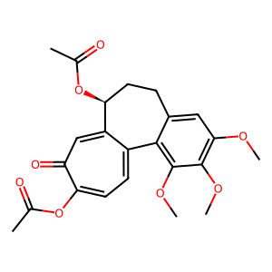 | 19 | CC(=O)OC1=CC=C2C3=C(C(OC)=C(C=C3CC[C@@H1](C2=CC1=O)OC(=O)C)OC)OC | 49.93 | 2950.2372786 | 8418 | 865.07256508 | 3436.6562177 | 2110.3362189 | 3.97 | 2.85 | 9.73 | 2.45 | 3.99 | -7.7
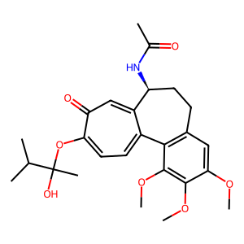 | 20 | CC(C)C(OC1=CC=C2C3=C(CC[C@@H1](C2=CC1=O)NC(C)=O)C=C(OC)C(OC)=C3OC)(O)C | 79.76 | 4247.6458186 | 2123.6760582 | 134.38749942 | 1163.6362504 | 996.8633159 | 8.66 | 0.5 | 15.8 | 1.83 | 2.13 | -8
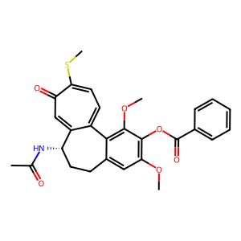 | 21 | CC(=O)N[C@@H1]1C2=CC(C(SC)=CC=C2C3=C(OC)C(=C(OC)C=C3CC1)OC(=O)C4=CC=CC=C4)=O | 89.15 | 885 | 1552.2499799 | 1636.6680626 | 4060.5782288 | 61.650759309 | 2.48 | 1.75 | 0.95 | 0.38 | 25.18 | -8.7
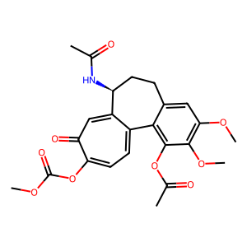 | 22 | O=C(OC)OC1=CC=C2C3=C(C(OC)=C(C=C3CC[C@@H1](C2=CC1=O)NC(=O)C)OC)OC(=O)C | 54.91 | 14041.46278 | 336.76401233 | 3299.5726663 | 13363.668942 | 4524.5910355 | 4.05 | 0.02 | 0.1 | 0.03 | 0.07 | -8.2
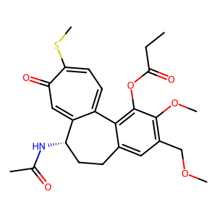 | 23 | O=C(C)N[C@H1]1CCC2=CC(=C(OC)C(=C2C=3C1=CC(C(SC)=CC=3)=O)OC(=O)CC)COC | 52.98 | 9.7247107926 | 727.72522287 | 1015.8740079 | 4830.5409008 | 10.125680491 | 4.76 | 74.83 | 0.72 | 0.15 | 71.87 | -8.2
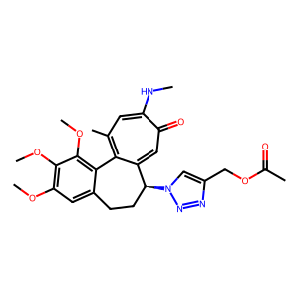 | 24 | CC(=O)OCC1=CN(N=N1)[C@H1]2CCC3=CC(OC)=C(OC)C(OC)=C3C=4C2=CC(=O)C(NC)=CC=4C | 38.34 | 9.5 | 24.494897428 | 6.3206012372 | 2487.5967542 | 2.9762570306 | 393.57 | 2.58 | 3.88 | 0.01 | 8.23 | -8.7
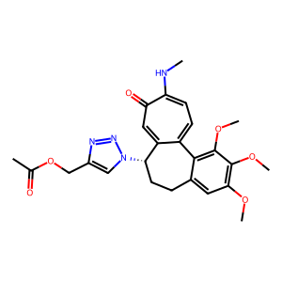 | 25 | CC(=O)OCC1=CN(N=N1)[C@H1]2CCC3=CC(OC)=C(OC)C(=C3C=4C2=CC(C(NC)=CC=4)=O)OC | 57.61 | 6.4652919501 | 24.494897428 | 6.3206012372 | 678.81856662 | 2.9762570306 | 107.4 | 3.79 | 3.88 | 0.04 | 8.23 | -8.6
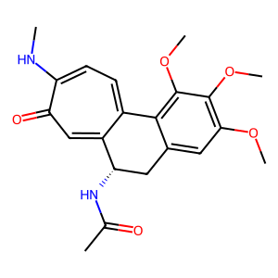 | 26 | CC(=O)N[C@@H1]1C2=CC(C(NC)=CC=C2C3=C(OC)C(OC)=C(OC)C=C3C1)=O | 25.63 | 36.646964404 | 525.96958087 | 10 | 251.64406055 | 57.881645293 | 25.16 | 14.35 | 52.6 | 2.09 | 9.09 | -8.3
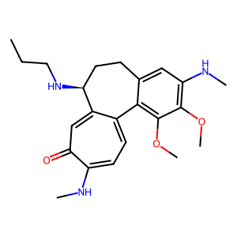 | 28 | COC1=C2C3=CC=C(NC)C(=O)C=C3[C@@H1](NCCC)CCC2=CC(=C1OC)NC | 30.63 | 20.493901532 | 9.2790085677 | 0.9 | 98.819868127 | 48.993196334 | 109.8 | 0.45 | 10.31 | 0.09 | 0.19 | -7.8
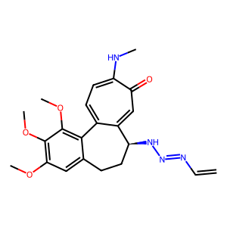 | 29 | COC1=C2C3=CC=C(NC)C(=O)C=C3[C@H1](CCC2=CC(OC)=C1OC)NN=NC=C | 27.84 | 4.8989794856 | 19.364916731 | 1.1 | 75.121760066 | 8.0981401003 | 68.29 | 3.95 | 17.6 | 0.26 | 2.39 | -8.5
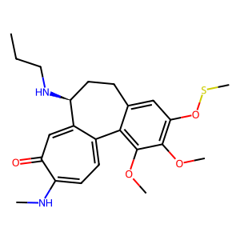 | 30 | COC1=C2C3=CC=C(NC)C(=O)C=C3[C@@H1](NCCC)CCC2=CC(=C1OC)OSC | 21.06 | 10.075713374 | 16.649324311 | 17.460496047 | 55.32249193 | 46.938456803 | 3.17 | 1.65 | 0.95 | 0.3 | 0.35 | -7.2
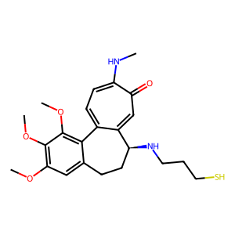 | 31 | COC1=C2C3=CC=C(NC)C(=O)C=C3[C@H1](CCC2=CC(=C1OC)OC)NCCCS | 53.04 | 13.1 | 6.2872887638 | 8.5701047026 | 49.797629266 | 7.6275947453 | 5.81 | 0.48 | 0.73 | 0.13 | 0.82 | -7.7
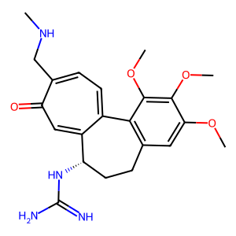 | 32 | COC1=C(OC)C(OC)=CC=2CC[C@H1](NC(=N)N)C3=CC(=O)C(=CC=C3C1=2)CNC | 40.64 | 4.8989794856 | 1800 | 8.5701047026 | 18510.350877 | 5.6 | 2159.87 | 367.42 | 210.03 | 0.1 | 321.43 | -8.3
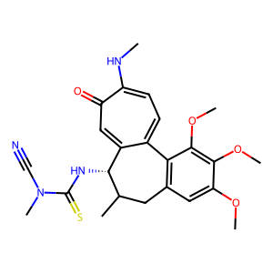 | 34 | CN(C(=S)N[C@@H1]1C2=CC(=O)C(NC)=CC=C2C3=C(C=C(OC)C(OC)=C3OC)CC1C)C#N | 27.69 | 740 | 95.393920142 | 0.9 | 1999.175231 | 11.416534947 | 2221.31 | 0.13 | 105.99 | 0.05 | 8.36 | -7.5
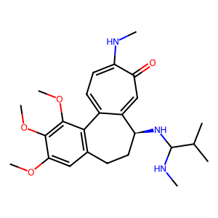 | 35 | CNC(C(C)C)N[C@@H1]1C=2C(C3=C(C=C(OC)C(OC)=C3OC)CC1)=CC=C(C(=O)C=2)NC | 57.73 | 13 | 37.589892258 | 8.5701047026 | 145.66220202 | 7.9283709914 | 17 | 2.89 | 4.39 | 0.26 | 4.74 | -8.2
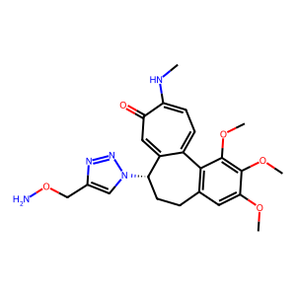 | 36 | COC1=C(OC)C(OC)=CC=2CC[C@@H1](C3=CC(=O)C(NC)=CC=C3C=21)N4C=C(N=N4)CON | 37.36 | 13.1 | 7.1232015274 | 5.7 | 235.63115156 | 9.0912527143 | 41.34 | 0.54 | 1.25 | 0.03 | 0.78 | -7.8
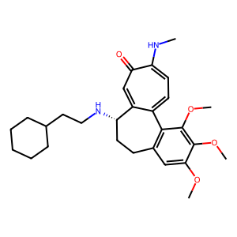 | 37 | COC1=C(OC)C(OC)=CC=2CC[C@@H1](C3=CC(=O)C(NC)=CC=C3C=21)NCCC4CCCCC4 | 79.53 | 11 | 110.1122609 | 39.711459303 | 33.990238616 | 82.722424171 | 0.86 | 10.01 | 2.77 | 3.24 | 1.33 | -9.1
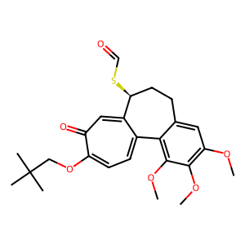 | 38 | CC(C)(C)COC1=CC=C2C3=C(OC)C(OC)=C(OC)C=C3CC[C@@H1](C2=CC1=O)SC=O | 30.57 | 15.839823231 | 280.23418778 | 123.4503949 | 38.503014519 | 108.17598195 | 0.31 | 17.69 | 2.27 | 7.28 | 2.59 | -7.5
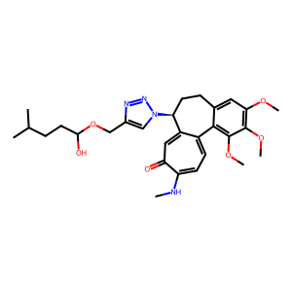 | 40 | OC(CCC(C)C)OCC1=CN(N=N1)[C@H1]2CCC3=CC(OC)=C(OC)C(OC)=C3C4=CC=C(NC)C(=O)C=C24 | 46.09 | 6.7527772065 | 19.005262429 | 4.7 | 6126.1926946 | 2.9375999664 | 1303.45 | 2.81 | 4.04 | 0 | 6.47 | -9
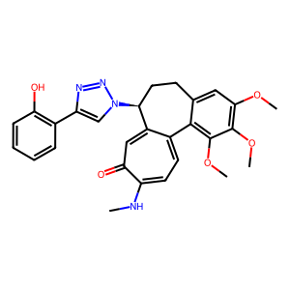 | 41 | OC1=C(C=CC=C1)C=2N=NN(C=2)[C@H1]3CCC4=CC(OC)=C(OC)C(OC)=C4C5=CC=C(NC)C(=O)C=C35 | 45.67 | 7.7562877719 | 11.357816692 | 6.2093105956 | 1989.814329 | 35.133206671 | 320.46 | 1.46 | 1.83 | 0.01 | 0.32 | -9.5
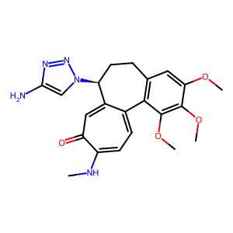 | 42 | NC1=CN(N=N1)[C@H1]2CCC3=C(C(OC)=C(OC)C(OC)=C3)C4=CC=C(NC)C(C=C24)=O | 43.66 | 11.958260743 | 6.3 | 8.5701047026 | 2904.5249781 | 16.042136932 | 338.91 | 0.53 | 0.74 | 0 | 0.39 | -8.2
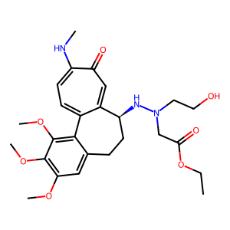 | 43 | O=C(OCC)CN(CCO)N[C@H1]1CCC2=CC(OC)=C(OC)C(OC)=C2C3=CC=C(NC)C(=O)C=C13 | 77.39 | 39.047407084 | 462.79152974 | 32 | 626.60785 | 25.105421494 | 19.58 | 11.85 | 14.46 | 0.74 | 18.43 | -8.9
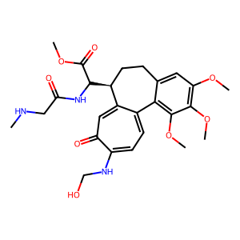 | 45 | C1=2[C@H1](CCC3=CC(OC)=C(OC)C(OC)=C3C1=CC=C(C(=O)C=2)NCO)C(C(OC)=O)NC(=O)CNC | 41.14 | 4354.2978768 | 962.27854595 | 2076.3164485 | 918.29219677 | 2292.0604226 | 0.44 | 0.22 | 0.46 | 1.05 | 0.42 | -7.7
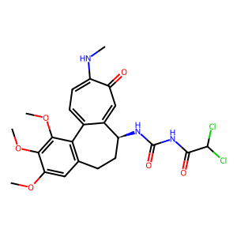 | 49 | O=C(C(Cl)Cl)NC(=O)N[C@H1]1CCC2=C(C(OC)=C(OC)C(OC)=C2)C3=CC=C(NC)C(=O)C=C13 | 80.45 | 640.07812023 | 186.55722983 | 2.2 | 1734.2398247 | 2.7822861308 | 788.29 | 0.29 | 84.8 | 0.11 | 67.05 | -8.8
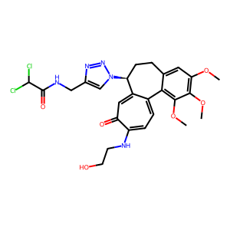 | 50 | O=C(C(Cl)Cl)NCC1=CN(N=N1)[C@H1]2CCC3=CC(OC)=C(OC)C(OC)=C3C4=CC=C(C(=O)C=C42)NCCO | 77.53 | 11.857487086 | 16.431676725 | 16.431676725 | 1145.207446 | 10.880243651 | 69.7 | 1.39 | 1 | 0.01 | 1.51 | -9
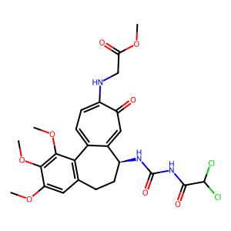 | 51 | O=C(C(Cl)Cl)NC(=O)N[C@H1]1CCC2=C(C(OC)=C(OC)C(OC)=C2)C3=CC=C(C(C=C31)=O)NCC(=O)OC | 107.04 | 15943.823349 | 3507.1355834 | 453.54161882 | 1029.6150723 | 1049.354427 | 2.27 | 0.22 | 7.73 | 3.41 | 3.34 | -8.6
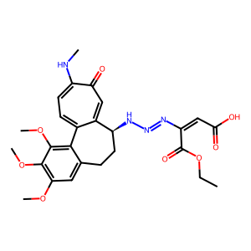 | 52 | O=C(O)C=C(C(OCC)=O)N=NN[C@H1]1CCC2=CC(OC)=C(OC)C(OC)=C2C3=CC=C(NC)C(=O)C=C13 | 38.99 | 4247.6458186 | 969.32966528 | 134.38749942 | 1651.356977 | 1129.719436 | 12.29 | 0.23 | 7.21 | 0.59 | 0.86 | -8.5
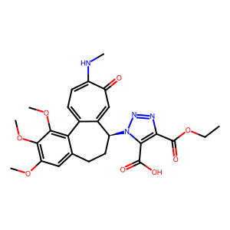 | 53 | O=C(O)C1=C(C(OCC)=O)N=NN1[C@H1]2CCC3=CC(OC)=C(OC)C(OC)=C3C4=CC=C(NC)C(=O)C=C24 | 50.82 | 1211.5543735 | 1061.8380291 | 220.22715546 | 1033.4775263 | 2185.2951066 | 4.69 | 0.88 | 4.82 | 1.03 | 0.49 | -8.1
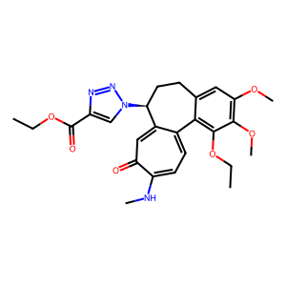 | 54 | O=C(OCC)C1=CN(N=N1)[C@H1]2CCC3=CC(OC)=C(OC)C(=C3C4=CC=C(NC)C(C=C42)=O)OCC | 52.89 | 18.04438971 | 24.494897428 | 7.8166488983 | 407.53914625 | 7.7854429347 | 52.14 | 1.36 | 3.13 | 0.06 | 3.15 | -8.1
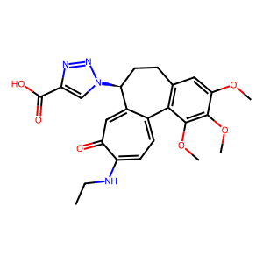 | 55 | O=C(O)C1=CN(N=N1)[C@H1]2CCC3=C(C(OC)=C(OC)C(OC)=C3)C4=CC=C(C(=O)C=C42)NCC | 43.58 | 9.1268833673 | 90.498618774 | 71.833139984 | 1757.1903713 | 9.9607965095 | 24.46 | 9.92 | 1.26 | 0.05 | 9.09 | -8.2
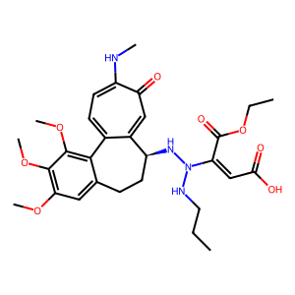 | 61 | OC(=O)C=C(C(OCC)=O)N(NCCC)N[C@H1]1CCC2=CC(OC)=C(OC)C(OC)=C2C3=CC=C(NC)C(=O)C=C31 | 45.62 | 885 | 558.13976744 | 774.59666924 | 745.72979201 | 101.72384612 | 0.96 | 0.63 | 0.72 | 0.75 | 5.49 | -8.5
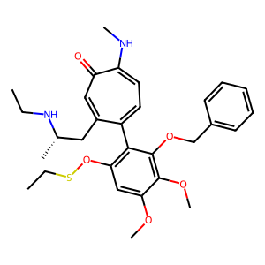 | 62 | C[C@H1](NCC)CC1=CC(C(NC)=CC=C1C2=C(C=C(OC)C(OC)=C2OCC3=CC=CC=C3)OSCC)=O | 38.2 | 13.049904214 | 9.0829510623 | 17.460496047 | 139.65181938 | 88.31703825 | 8 | 0.7 | 0.52 | 0.07 | 0.1 | -8.1
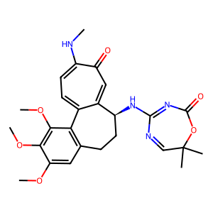 | 63 | C=1C(C)(C)OC(=O)/N=C(/N[C@H1]2CCC3=C(C(OC)=C(OC)C(OC)=C3)C4=CC=C(NC)C(=O)C=C24)N=1 | 30.5 | 35.944401511 | 519.61524227 | 7.476630257 | 16001.232435 | 7.7854429347 | 2140.17 | 14.46 | 69.5 | 0.03 | 66.74 | -10.6
 | 64 | N1=NN1[C@@H1]2C3=CC(C(NC)=CC=C3C4=C(C(OC)=C(OC)C=C4CC2)OC)=O | 29.16 | 31.843366656 | 6.2 | 8.5701047026 | 10.660236954 | 9.8694702791 | 1.24 | 0.19 | 0.72 | 0.58 | 0.63 | -8
 | 65 | O=CC=CC=CC(NCC1=CN(N=N1)[C@H1]2CCC3=CC(OC)=C(OC)C(OC)=C3C4=CC=C(C(C=C24)=O)NC)=O | 42.09 | 0.9 | 8.049844719 | 6.2657302466 | 3554.1330216 | 17.468241721 | 567.23 | 8.94 | 1.28 | 0 | 0.46 | -10.3
 | 66 | CN(N([C@@H1]1C2=CC(=O)C(NC)=CC=C2C3=CC(=C(OC)C=C3CC1)OC)O)CNC(=S)CCCCC | 23.86 | 160.93476939 | 9.2790085677 | 0.9 | 602.58046025 | 32.491121835 | 669.53 | 0.06 | 10.31 | 0.02 | 0.29 | -8.1
 | 67 | CC(C)C(=O)OCC1=CN(N=N1)[C@H1]2CCC3=CC(OC)=C(OC)C(OC)=C3C4=CC=C(NC)C(=O)C=C24 | 68.2 | 6.4652919501 | 15.732132723 | 4.7 | 501.10623425 | 3.9975401543 | 106.62 | 2.43 | 3.35 | 0.03 | 3.94 | -9.5
 | 68 | N(C(C1=CC=NC=C1)=O)[C@@H1]2C=3C(C4=C(C(OC)=C(OC)C=C4CC2)OC)=CC=C(SC)C(=O)C=3 | 99.97 | 19.989997499 | 8.4852813742 | 3.6284457634 | 506.83484928 | 10.976533998 | 139.68 | 0.42 | 2.34 | 0.02 | 0.77 | -8.2
 | 69 | N1(CCCC1)CN[C@H1]2CCC3=C(C(OC)=C(OC)C(OC)=C3)C4=CC=C(SC)C(=O)C=C24 | 46.64 | 11 | 95.457739341 | 45.529056959 | 40.990139275 | 15.252908878 | 0.9 | 8.68 | 2.1 | 2.33 | 6.26 | -8.1
 | 70 | N1(CCCC1)C(=O)OC2=C(OC)C(OC3)=CC=C2C4=CC=C(SC)C(C=C4[C@@H1](NC(=O)C)CC3)=O | 37.14 | 243.4255533 | 1128.8932633 | 1015.8740079 | 16116.388818 | 21.12390842 | 15.86 | 4.64 | 1.11 | 0.07 | 53.44 | -8.5
 | 71 | CNC=1C(=O)C=C2[C@H1](CCC3=CC(OC)=C(OC)C(OC)=C3C2=CC=1)NC4(C(=O)O)C=CN=N4 | 24.61 | 538.22114414 | 138.23892361 | 51.380930315 | 5758.5510487 | 2.4396201146 | 112.08 | 0.26 | 2.69 | 0.02 | 56.66 | -9.2
 | 73 | C1C(C)(C)OC/N=C(/N[C@H1]2CCC3=CC(OC)=C(OC)C(=C3C4=CC=C(NC)C(C=C42)=O)OC)N=N1 | 31.74 | 4.6904157598 | 8.3246621553 | 5.7 | 3076.0066607 | 17.875686641 | 539.65 | 1.77 | 1.46 | 0 | 0.47 | -10.2
 | 74 | CC(C)(C)OCNCCC(=O)NCC1=CN(N=N1)[C@H1]2CCC3=CC(OC)=C(OC)C(OC)=C3C4=CC=C(C(C=C24)=O)NC=O | 54.64 | 22.226110771 | 3.2449961479 | 123.4503949 | 764.41363077 | 5.2560022055 | 6.19 | 0.15 | 0.03 | 0 | 0.62 | -8.6
 | 75 | C1C(C)(C)OC/N=C(/N[C@H1]2CCC3=CC(OC)=C(OC)C(=C3C4=CC=C(NC)C(C=C42)=O)OC)N1C | 42.62 | 13.049904214 | 22.978250586 | 5.7 | 2586.4800487 | 8.6328158516 | 453.77 | 1.76 | 4.03 | 0.01 | 2.66 | -9.9
 | 77 | CC(C)(C)OC(=O)NCCC(NCC=1N=NN(C=1)[C@H1]2CCC3=CC(OC)=C(OC)C(OC)=C3C4=CC=C(C(C=C24)=O)N)C=O | 61.58 | 46.184412955 | 1800 | 20.471932005 | 4733.1131374 | 7.5419867322 | 231.2 | 38.97 | 87.93 | 0.38 | 238.66 | -9.6
 | 78 | CNCCC1=CC=C(C=C1)NC(=O)N[C@H1]2CCC3=CC(OC)=C(OC)C(OC)=C3C4=CC=C(C(C=C24)=O)NC=O | 120.92 | 9.5 | 311.76914536 | 51.380930315 | 5318.4326571 | 2.7822861308 | 103.51 | 32.82 | 6.07 | 0.06 | 112.06 | -8.7
 | 79 | CNCC(C1=CC=C(C=C1)NC(=O)N[C@@H1]2C3=CC(C(NC)=CC=C3C4=C(C(OC)=C(OC)C=C4CC2)OC)=O)OC | 130.12 | 19.989997499 | 37.416573868 | 27 | 894.53050653 | 22.631818809 | 33.13 | 1.87 | 1.39 | 0.04 | 1.65 | -8.8
 | 80 | O=C(OC)OCC1=CN(N=N1)[C@H1]2CCC3=CC(OC)=C(OC)C(OC)=C3C4=CC=C(NC)C(=O)C=C24 | 51.41 | 3.0199337741 | 204.93901532 | 20.471932005 | 694.52541794 | 52.570698403 | 33.93 | 67.86 | 10.01 | 0.3 | 3.9 | -8.8
 | 81 | O=C(C(C)C)NC(=S)N[C@@H1]1C=2C(C3=C(C(OC)=C(OC)C=C3CC1)OC)=CC=C(NC)C(=O)C=2 | 92.22 | 32.186953879 | 6.3639610307 | 15.321629359 | 1645.228648 | 10.474465543 | 107.38 | 0.2 | 0.42 | 0 | 0.61 | -8.5
 | 82 | O=C(OCC)OCC=1N=NN(C=1)[C@H1]2CCC3=CC(OC)=C(OC)C(OC)=C3C4=CC=C(NC)C(=O)C=C24 | 56.45 | 3.0199337741 | 204.93901532 | 20.471932005 | 668.00444972 | 25.105421494 | 32.63 | 67.86 | 10.01 | 0.31 | 8.16 | -9
 | 83 | O=C(OCC)CN(CCO)C(=S)N[C@H1]1CCC2=CC(OC)=C(OC)C(OC)=C2C3=CC=C(NC)C(=O)C=C13 | 111.1 | 27.081358902 | 462.79152974 | 32.496153619 | 693.58869137 | 2.6280011027 | 21.34 | 17.09 | 14.24 | 0.67 | 176.1 | -7.6
 | 84 | CC(C)CNCC1=CN(N=N1)[C@H1]2CCC3=CC(OC)=C(OC)C(OC)=C3C4=CC=C(C(C=C24)=O)NC=O | 42.62 | 6.0249481326 | 6.7082039325 | 9.800098483 | 1989.581192 | 7.643289429 | 203.02 | 1.11 | 0.68 | 0 | 0.88 | -8.8
 | 85 | CC(C)CNCC1=CN(N=N1)[C@H1]2CCC3=CC(OC)=C(OC)C(OC)=C3C4=CC=C(NC)C(=O)C=C24 | 55.18 | 44.422967033 | 18.110770276 | 8.5701047026 | 116.54570529 | 31.962899711 | 13.6 | 0.41 | 2.11 | 0.16 | 0.57 | -8.8
 | 86 | COCNCC1=CN(N=N1)[C@H1]2CCC3=CC(OC)=C(OC)C(OC)=C3C4=CC=C(C(C=C42)=O)NC=O | 20.14 | 2.891366459 | 23.622023622 | 27 | 4048.9766127 | 13.298799522 | 149.96 | 8.17 | 0.87 | 0.01 | 1.78 | -7.9
 | 87 | N(C(C)C)C(NCC1=CN(N=N1)[C@H1]2CCC3=CC(OC)=C(OC)C(OC)=C3C4=CC=C(NC)C(=O)C=C24)=O | 89 | 10.392304845 | 15 | 6.2093105956 | 908.86223467 | 4.4361349369 | 146.37 | 1.44 | 2.42 | 0.02 | 3.38 | -9.5
 | 88 | N(C)C1=CC=C2C3=C(OC)C(OC)=C(OC)C=C3CC[C@@H1](C2=CC1=O)NC(C(=O)O)CCON=CCF | 36.68 | 791.58069709 | 2100 | 1015.8740079 | 1537.3025564 | 99.719413448 | 1.51 | 2.65 | 2.07 | 1.37 | 21.06 | -8.1
 | 89 | N(C(C(C)C)=O)C1=CN(N=N1)[C@H1]2CCC3=C(C(OC)=C(OC)C(OC)=C3)C4=CC=C(NC)C(=O)C=C24 | 61.58 | 4.8989794856 | 32.86335345 | 6.2093105956 | 1074.2857737 | 102.28346117 | 173.01 | 6.71 | 5.29 | 0.03 | 0.32 | -9.2
 | 90 | N(CCCCCCC=O)CC1=CN(N=N1)[C@H1]2CCC3=CC(OC)=C(OC)C(OC)=C3C4=CC=C(NC)C(=O)C=C24 | 35.29 | 6.0398675482 | 50.119856345 | 5.7 | 401.11247816 | 6.9834474817 | 70.37 | 8.3 | 8.79 | 0.12 | 7.18 | -7.6
 | 91 | C1=C(C=CC(Cl)=C1)COC(=O)CN[C@@H1]2C=3C(C4=C(C(OC)=C(OC)C=C4CC2)OC)=CC=C(SC)C(=O)C=3 | 114.74 | 9.5 | 11.772850122 | 123.4503949 | 353.3686292 | 7.5419867322 | 2.86 | 1.24 | 0.1 | 0.03 | 1.56 | -8
 | 92 | N(C)C1=CC=C2C3=C(OC)C(OC)=C(OC)C=C3CC[C@@H1](C2=CC1=O)NC(C(=O)O)CCONC(=O)C=C | 51.86 | 4247.6458186 | 726.63608498 | 774.59666924 | 1033.4775263 | 497.11262004 | 1.33 | 0.17 | 0.94 | 0.7 | 1.46 | -7.5
 | 93 | N(C)C1=CC=C2C3=C(OC)C(OC)=C(OC)C=C3CC[C@@H1](C2=CC1=O)NC(C(=O)O)CCONC(=O)CNC | 48.69 | 4247.6458186 | 726.63608498 | 774.59666924 | 1464.701851 | 438.65168553 | 1.89 | 0.17 | 0.94 | 0.5 | 1.66 | -8.8
 | 95 | CC(CC)N[C@@H1]1C2=CC(C(SC)=CC=C2C3=C(OC)C(OC)=C(C=C3CC1)OC)=O | 63.92 | 10.64894361 | 10.157755658 | 17.460496047 | 35.590900967 | 11.592370131 | 2.04 | 0.95 | 0.58 | 0.29 | 0.88 | -8.1
 | 97 | COC1=C2C3=CC=C(NC)C(=O)C=C3[C@H1](CCC2=CC(OC)=C1OC)NCC4=CC=NS4C | 38.07 | 6.5757128891 | 37.589892258 | 0.9 | 121.38044783 | 8.670131422 | 134.87 | 5.72 | 41.77 | 0.31 | 4.34 | -8.6
 | 99 | CNC=1C(C=C2[C@H1](CCC3=C(C(OC)=C(OC)C(OC)=C3)C2=CC=1)NC(C)C)=O | 63.43 | 9.4 | 7.5907838857 | 8.5701047026 | 32.345498682 | 111.53628859 | 3.77 | 0.81 | 0.89 | 0.23 | 0.07 | -7.8
 | 100 | NN([C@H1]1CCC2=CC(OC)=C(OC)C(OC)=C2C3=CC=C(NC)C(=O)C=C13)C=O | 24.36 | 35.944401511 | 9.4973680565 | 10 | 879.12545431 | 13.725255773 | 87.91 | 0.26 | 0.95 | 0.01 | 0.69 | -7.8
 | 101 | OCCN(CC=C)C(=O)N[C@@H1]1C2=CC(C(NC)=CC=C2C3=C(OC)C(OC)=C(OC)C=C3CC1)=O | 103.58 | 38 | 109.27579787 | 4.3 | 788.89058926 | 4.3288843227 | 183.46 | 2.88 | 25.41 | 0.14 | 25.24 | -7.5
 | 102 | OCCN(CC=C)C(=S)N[C@H1]1CCC2=CC(OC)=C(OC)C(OC)=C2C3=CC=C(NC)C(=O)C=C13 | 87.72 | 5.366563146 | 35.355339059 | 6.2093105956 | 421.71628808 | 17.875686641 | 67.92 | 6.59 | 5.69 | 0.08 | 1.98 | -7.5
 | 103 | CNC(N(C)C)CN[C@H1]1CCC2=CC(OC)=C(C(OC)=C2C=3C1=CC(=O)C(=CC=3)NC)OC | 60.11 | 24.959967949 | 6.2 | 8.5701047026 | 43.761919111 | 9.5 | 5.11 | 0.25 | 0.72 | 0.14 | 0.65 | -8
 | 104 | NC(N(CC)OC)N[C@H1]1CCC2=CC(OC)=C(OC)C(OC)=C2C=3C1=CC(=O)C(=CC=3)NC | 51.93 | 6.7823299831 | 84.852813742 | 5.7 | 672.43939395 | 9.0912527143 | 117.97 | 12.51 | 14.89 | 0.13 | 9.33 | -8.1
 | 106 | C1=2[C@H1](CCC3=CC(OC)=C(OC)C(OC)=C3C1=CC=C(SC)C(=O)C=2NC)C | 21.1 | 8.0106179537 | 10.695793566 | 17.460496047 | 16.371576528 | 25.710606431 | 0.94 | 1.34 | 0.61 | 0.65 | 0.42 | -7.1
 | 107 | C1=2[C@H1](CCC3=CC(OC)=C(OC)C(OC)=C3C1=CC=C(C(C=2)=O)SCN)C(=O)C | 26.16 | 11.384199577 | 7.5894663844 | 3.6284457634 | 385.53925001 | 8.2699547563 | 106.25 | 0.67 | 2.09 | 0.02 | 0.92 | -7.7
 | 110 | CC(N)(CCO)[C@H1]1CCC2=CC(OC)=C(OC)C(OC)=C2C3=CC=C(SC)C(=O)C=C13 | 35.86 | 21.071307506 | 37.416573868 | 3.6284457634 | 832.52775992 | 8.4980387632 | 229.44 | 1.78 | 10.31 | 0.04 | 4.4 | -8.2
 | 111 | CC(N)(CCO)[C@H1]1CCC2=CC(OC)=C(OC)C(OC)=C2C3=CC=C(C(C=C31)=O)NCC | 50.78 | 4.7749345545 | 37.416573868 | 9.800098483 | 1621.1021055 | 10.576761718 | 165.42 | 7.84 | 3.82 | 0.02 | 3.54 | -8.2
 | 112 | C1[C@H1](NC(C)=O)C2=CC(C(NC)=CC=C2C3=C(OC)C(OC)=C(C=C3C1)OCNC)=O | 41.32 | 46.184412955 | 37.416573868 | 10 | 2706.8446172 | 9.6405690567 | 270.68 | 0.81 | 3.74 | 0.01 | 3.88 | -8.1
 | 113 | C1[C@H1](NC(C)=O)C2=CC(C(SC)=CC=C2C3=C(OC)C(OC)=C(C=C3C1)OCNC)=O | 31.52 | 0.9 | 37.416573868 | 1 | 500.25237895 | 2.1488185324 | 500.25 | 41.57 | 37.42 | 0.07 | 17.41 | -7.4
 | 114 | C=C(N[C@H1]1CCC2=C(C(OC)=C(OC)C(OC)=C2)C3=CC=C(SC)C(C=C31)=O)C | 54.48 | 7.0484040747 | 10.74709263 | 17.460496047 | 255.12438478 | 117.99280162 | 14.61 | 1.52 | 0.62 | 0.04 | 0.09 | -6.8
 | 116 | C1C(C)NC1N[C@H1]2CCC3=CC(OC)=C(OC)C(OC)=C3C4=CC=C(C(=O)C=C42)NC=O | 22.45 | 285.30685235 | 29.69848481 | 9.800098483 | 1688.0216413 | 10.576761718 | 172.25 | 0.1 | 3.03 | 0.02 | 2.81 | -9.2
 | 117 | O=C(N[C@H1]1CCC2=CC(OC)=C(OC)C(OC)=C2C3=CC=C(NC)C(=O)C=C31)N(S)CC | 65.43 | 51.826634079 | 37.416573868 | 16.431676725 | 1843.5213287 | 16 | 112.19 | 0.72 | 2.28 | 0.02 | 2.34 | -7.7
 | 118 | O=C(N[C@H1]1CCC2=CC(OC)=C(OC)C(OC)=C2C3=CC=C(NC)C(=O)C=C13)CCOCC | 109.07 | 36.646964404 | 525.96958087 | 7.8166488983 | 407.22461966 | 11.323713482 | 52.1 | 14.35 | 67.29 | 1.29 | 46.45 | -7.9
 | 119 | COC1=C2C3=CC=C(NC)C(=O)C=C3[C@H1](CCC2=CC(OC)=C1OC)NC(=O)N(CCCCCl)O | 69.88 | 334.36506995 | 8.9487429285 | 120 | 1424.6776671 | 5.2560022055 | 11.87 | 0.03 | 0.07 | 0.01 | 1.7 | -7.5
 | 120 | COC=CC1=CC=C(NC)C(=O)C=C1[C@@H1](NC(=S)NC2=CC=CC=C2)Cl | 35.87 | 76.837490849 | 212.13203436 | 17.460496047 | 482.46404786 | 79.581144158 | 27.63 | 2.76 | 12.15 | 0.44 | 2.67 | -7.8
 | 121 | N=1C(=CN(N=1)[C@H1]2CCC3=CC(OC)=C(OC)C(OC)=C3C4=CC=C(NC)C(=O)C=C42)C=O | 34.66 | 4.8989794856 | 11.772850122 | 15.321629359 | 1152.4060129 | 8.4395714164 | 75.21 | 2.4 | 0.77 | 0.01 | 1.39 | -8.6
 | 123 | N1([C@H1]2CCC3=C(C(OC)=C(OC)C(OC)=C3)C4=CC=C(NC)C(C=C24)=O)C=C1I | 27.3 | 9.4994736696 | 8 | 0.9 | 63.148433596 | 13.990784849 | 70.16 | 0.84 | 8.89 | 0.13 | 0.57 | -7.2
 | 124 | N1([C@H1]2CCC3=C(C(OC)=C(OC)C(OC)=C3)C4=CC=C(NC)C(C=C24)=O)C=C1OCC | 21.42 | 13.1 | 9.0829510623 | 5.7 | 209.02550227 | 9.7427735188 | 36.67 | 0.69 | 1.59 | 0.04 | 0.93 | -7.8
 | 125 | N1C(OC)=C(C=C1)N[C@H1]2CCC3=C(C(OC)=C(OC)C(OC)=C3)C4=CC=C(SC)C(C=C42)=O | 61.16 | 9.5073655657 | 9.0829510623 | 17.460496047 | 138.83499697 | 9.5 | 7.95 | 0.96 | 0.52 | 0.07 | 0.96 | -8.7
 | 127 | N(CCCC)CC1=CN(N=N1)[C@H1]2CCC3=CC(OC)=C(OC)C(OC)=C3C4=CC=C(NC)C(=O)C=C24 | 52.78 | 12.13260071 | 15.943650774 | 8.5701047026 | 127.82701511 | 31.962899711 | 14.92 | 1.31 | 1.86 | 0.12 | 0.5 | -8.4
 | 129 | C=C(CN[C@H1]1CCC2=CC(OC)=C(OC)C(OC)=C2C3=CC=C(NC)C(C=C13)=O)C=O | 39.03 | 4.8989794856 | 14 | 15.321629359 | 298.51230132 | 9.0912527143 | 19.48 | 2.86 | 0.91 | 0.05 | 1.54 | -8.6
 | 130 | C1=C(N=NN1[C@H1]2CCC3=CC(OC)=C(OC)C(OC)=C3C4=CC=C(NC)C(=O)C=C24)C | 37.72 | 7.7562877719 | 12.868566354 | 8.5701047026 | 37.603926605 | 8.5704411561 | 4.39 | 1.66 | 1.5 | 0.34 | 1.5 | -8.8
 | 131 | C=CC=C(NC(=O)N[C@H1]1CCC2=CC(OC)=C(OC)C(OC)=C2C3=CC=C(NC)C(=O)C=C13)C | 42.5 | 7.2938330115 | 17.320508076 | 12.400751263 | 1067.0155189 | 13.416494132 | 86.04 | 2.37 | 1.4 | 0.02 | 1.29 | -8.3
 | 133 | COCC(CN[C@@H1]1C=2C(C3=C(C(OC)=C(OC)C=C3CC1)OC)=CC=C(NC)C(C=2)=O)F | 55.36 | 285.30685235 | 5.4221766847 | 1.1 | 72.221072461 | 9.4346390609 | 65.66 | 0.02 | 4.93 | 0.08 | 0.57 | -7.6
 | 134 | NC1=NN=NN1[C@@H1]2C=3C(C4=C(C(OC)=C(OC)C=C4CC2)OC)=CC=C(NC)C(C=3)=O | 40.19 | 8.7120606058 | 23.679104713 | 8.5701047026 | 4132.0402766 | 13.043326788 | 482.15 | 2.72 | 2.76 | 0.01 | 1.82 | -9
 | 136 | NC(C(OCC)=C)N[C@H1]1CCC2=CC(OC)=C(OC)C(OC)=C2C3=CC=C(NC)C(=O)C=C31 | 47.41 | 4.6904157598 | 9.0829510623 | 5.7 | 341.68962782 | 9.7932551118 | 59.95 | 1.94 | 1.59 | 0.03 | 0.93 | -7.9
 | 137 | N([C@H1]1CCC2=CC(OC)=C(OC)C(OC)=C2C3=CC=C(NC)C(C=C13)=O)=N | 24.37 | 285.30685235 | 26.457513111 | 8.5701047026 | 248.63524958 | 9.8694702791 | 29.01 | 0.09 | 3.09 | 0.11 | 2.68 | -8.4
 | 138 | NC(CCC)N[C@@H1]1C2=CC(C(NC)=CC=C2C3=C(OC)C(OC)=C(OC)C=C3CC1)=O | 55.1 | 12.845232579 | 13.042239072 | 8.5701047026 | 1801.1675667 | 8.9212889341 | 210.17 | 1.02 | 1.52 | 0.01 | 1.46 | -8.3
 | 139 | N([C@H1]1CCC2=CC(OC)=C(OC)C(OC)=C2C3=CC=C(NC)C(C=C31)=O)=C | 22.43 | 8.9050547444 | 6.2 | 8.5701047026 | 10.960431695 | 9.8694702791 | 1.28 | 0.7 | 0.72 | 0.57 | 0.63 | -7.6
 | 140 | N([C@H1]1CCC2=CC(OC)=C(OC)C(OC)=C2C3=CC=C(NC)C(C=C13)=O)=CC | 19.97 | 12.845232579 | 6.2 | 8.5701047026 | 24.580830089 | 9.8694702791 | 2.87 | 0.48 | 0.72 | 0.25 | 0.63 | -7.9
 | 141 | C1=2[C@H1](CCC3=C(C(OC)=C(OC)C(OC)=C3)C1=CC=C(C(C=2)=O)NCNCC(C)C)ONC | 20.76 | 4.6904157598 | 8.3976187101 | 6.2093105956 | 352.19598623 | 10.576761718 | 56.72 | 1.79 | 1.35 | 0.02 | 0.79 | -7.3
 | 142 | N(C)C=1C(=O)C=C2[C@H1](CCC3=C(C(OC)=C(OC)C(OC)=C3)C2=CC=1)N4C(C(=O)O)=C(N=N4)C(=O)N | 34.04 | 252.42820762 | 708 | 134.38749942 | 2610.9245728 | 100.38680522 | 19.43 | 2.8 | 5.27 | 0.27 | 7.05 | -7.6
 | 143 | N(CCCC)CNCC1=CN(N=N1)[C@H1]2CCC3=CC(OC)=C(OC)C(OC)=C3C4=CC=C(NC)C(=O)C=C24 | 28.15 | 10.119288513 | 31.368774283 | 8.5701047026 | 288.32092773 | 48.993196334 | 33.64 | 3.1 | 3.66 | 0.11 | 0.64 | -7.8
 | 144 | N(C)C=1C(=O)C=C2[C@H1](CCC3=C(C(OC)=C(OC)C(OC)=C3)C2=CC=1)NC(C(=O)O)=C(COCC)C=O | 54.74 | 4354.2978768 | 962.27854595 | 102.46950766 | 1045.1180827 | 2292.0604226 | 10.2 | 0.22 | 9.39 | 0.92 | 0.42 | -7.4
 | 145 | OC(\N[C@H1]1CCC2=CC(OC)=C(OC)C(OC)=C2C3=CC=C(C(C=C31)=O)NCNC(C)C)=O | 60.36 | 334.36506995 | 561.24860802 | 120 | 16001.232435 | 2.7822861308 | 133.34 | 1.68 | 4.68 | 0.04 | 201.72 | -8.1
 | 146 | N1=CC=C(C=C1)C(NCC=2N=NN(C=2)[C@H1]3CCC4=CC(OC)=C(OC)C(OC)=C4C5=CC=C(C(C=C53)=O)N)C=O | 39.61 | 23.102413926 | 12.296340919 | 6.2093105956 | 964.26428939 | 8.1792854113 | 155.29 | 0.53 | 1.98 | 0.01 | 1.5 | -10.4
 | 147 | OCC(C)=C1C([C@H1](CCC2=CC(OC)=C(OC)C(OC)=C12)NC(NC3=CC=C(C=C3)F)=O)PNC=O | 21.41 | 259.78067673 | 311.76914536 | 835.87020524 | 4354.124665 | 125.29041807 | 5.21 | 1.2 | 0.37 | 0.07 | 2.49 | -8.3
 | 148 | N1=CC=C(C=C1)C(NCC=2N=NN(C=2)[C@@H1]3C4=CCC(NC)=CC=C4C5=C(OC)C(OC)=C(OC)C=C5CC3)=O | 23.68 | 160.93476939 | 61.416610131 | 8.5701047026 | 532.28370913 | 32.491121835 | 62.11 | 0.38 | 7.17 | 0.12 | 1.89 | -9.6
 | 149 | CC(C)(C)OC(=O)/N=C(/N[C@H1]1CCC2=C(C(OC)=C(OC)C(OC)=C2)C3=CC=C(NC)C(C=C13)=O)N=N | 61.08 | 334.36506995 | 519.61524227 | 120 | 4461.4072592 | 10.969613105 | 37.18 | 1.55 | 4.33 | 0.12 | 47.37 | -9.2
 | 150 | CC(C)(C)OC(=O)NCCCNCC1=CN(N=N1)[C@H1]2CCC3=CC(OC)=C(OC)C(OC)=C3C4=CC=C(NC)C(=O)C=C42 | 96.6 | 31.862203314 | 14.491376746 | 27 | 1201.1985063 | 30.446650444 | 44.49 | 0.45 | 0.54 | 0.01 | 0.48 | -10
 | 152 | COC1=C2C3=CC=C(NC)C(=O)C=C3[C@H1](CCC2=CC(OC)=C1OC)NCCCCCCSC | 78.43 | 11 | 110.1122609 | 45.529056959 | 16.547399124 | 23.242885402 | 0.36 | 10.01 | 2.42 | 6.65 | 4.74 | -7.1
 | 153 | C=C(CO)CN[C@H1]1CCC2=CC(OC)=C(OC)C(OC)=C2C3=CC=C(SC)C(=O)C=C31 | 46.58 | 10.899541275 | 11.23743743 | 3.6284457634 | 221.39957025 | 8.4980387632 | 61.02 | 1.03 | 3.1 | 0.05 | 1.32 | -8.3
 | 154 | CC(C)CN[C@H1]1CCC2=CC(OC)=C(OC)C(OC)=C2C3=CC=C(C(C=C31)=O)SCC | 67.68 | 13.1 | 10.981803131 | 8.5701047026 | 17.649044076 | 8.9212889341 | 2.06 | 0.84 | 1.28 | 0.62 | 1.23 | -7.1
 | 155 | CC(C)CCN[C@H1]1CCC2=CC(OC)=C(OC)C(OC)=C2C3=CC=C(C(C=C13)=O)SCC | 72.68 | 13.049904214 | 84.852813742 | 8.5701047026 | 231.32911439 | 7.9836227461 | 26.99 | 6.5 | 9.9 | 0.37 | 10.63 | -8
 | 157 | N=1NC=1[C@@H1]2C3=CC(C(NC)=CC=C3C4=C(C=C(OC)C(=C4OC)OC)CC2)=O | 21.24 | 13.1 | 9.0829510623 | 8.5701047026 | 370.91717994 | 8.7 | 43.28 | 0.69 | 1.06 | 0.02 | 1.04 | -7.7
 | 158 | COC1=C2C3=CC=C(NC)C(=O)C=C3[C@H1](CCC2=CC(OC)=C1OC)NCC(C)C | 67.48 | 11.214276615 | 6.2872887638 | 8.5701047026 | 26.558973798 | 8.3104479643 | 3.1 | 0.56 | 0.73 | 0.24 | 0.76 | -7.9
 | 159 | COC1=C(OC)C(OC)=CC=2CC[C@@H1](C3=CC(C(=CC=C3C1=2)SC)=O)NCCC(C)CC | 54.15 | 13.049904214 | 32.311762564 | 2.8106938645 | 103.40404126 | 13.96731149 | 36.79 | 2.48 | 11.5 | 0.31 | 2.31 | -7.6
 | 160 | C12=CC(C(NC)=CC=C1C3=C(C=C(OC)C(OC)=C3OC)CC[C@@H1]2NCC=4SC=CC=4OC)=O | 85.54 | 30.389965449 | 6.8702256149 | 5.7 | 57.77661497 | 9.0912527143 | 10.14 | 0.23 | 1.21 | 0.12 | 0.76 | -8.9
 | 161 | O=CC1=CN=NN1[C@H1]2CCC3=CC(OC)=C(OC)C(OC)=C3C4=CC=C(C(C=C24)=O)NCCC | 53.03 | 4.7749345545 | 11.772850122 | 10 | 1433.7722757 | 12.02932642 | 143.38 | 2.47 | 1.18 | 0.01 | 0.98 | -7.9
 | 162 | C1=CN=CC=C1CN[C@H1]2CCC3=CC(OC)=C(OC)C(OC)=C3C4=CC=C(C(C=C42)=O)SCC(=O)C | 99.44 | 10.021975853 | 8.4947042326 | 1 | 261.25002583 | 102.28346117 | 261.25 | 0.85 | 8.49 | 0.03 | 0.08 | -8.6
 | 163 | C1=CN=CC=C1CN[C@H1]2CCC3=CC(OC)=C(OC)C(OC)=C3C4=CC=C(C(C=C42)=O)SCC | 90.58 | 13.049904214 | 39.844698518 | 8.5701047026 | 34.264100899 | 9.296773074 | 4 | 3.05 | 4.65 | 1.16 | 4.29 | -8
 | 164 | C=C1N=CC(C)N1CN[C@H1]2CCC3=C(C(OC)=C(OC)C(OC)=C3)C4=CC=C(C(C=C24)=O)NC | 20.15 | 31.965606517 | 27.166155414 | 8.5701047026 | 724.14973502 | 16.532234506 | 84.5 | 0.85 | 3.17 | 0.04 | 1.64 | -8.8
 | 165 | CNCC(C)OC(=O)N[C@H1]1CCC2=C(C(OC)=C(OC)C(OC)=C2)C3=CC=C(C(=O)C=C31)NCF | 59.33 | 266.04135017 | 38.759256959 | 134.38749942 | 773.864234 | 5.2560022055 | 5.76 | 0.15 | 0.29 | 0.05 | 7.37 | -8.4
 | 166 | C=CC=C(CCN[C@H1]1CCC2=CC(OC)=C(OC)C(OC)=C2C3=CC=C(SC)C(C=C31)=O)OC | 19.87 | 13.1 | 10.695793566 | 17.460496047 | 23.171459366 | 10.440785357 | 1.33 | 0.82 | 0.61 | 0.46 | 1.02 | -8.1
 | 167 | C1COC1(OC2=CC=C3C4=C(OC)C(OC)=C(OC)C=C4CC[C@@H1](C3=CC2=O)SC(C)=O)SC | 27.49 | 9.7247107926 | 3406.0534347 | 1015.8740079 | 1051.9988166 | 228.93521683 | 1.04 | 350.25 | 3.35 | 3.24 | 14.88 | -7.7
 | 168 | O=C(OC1=C2C(CC[C@H1](NC(=O)C)C3=CC(C(SC)=CC=C32)=O)=CC(OC)=C1OC)SCC | 51.18 | 270.37011669 | 986.10344285 | 1713.1777491 | 3330.3454421 | 114.95398285 | 1.94 | 3.65 | 0.58 | 0.3 | 8.58 | -7
 | 169 | O=C1C=CC=C2C([C@H1](CCC3=CC(OC)=C(OC)C(OC)=C32)NC(C)=O)=C1SC | 33.61 | 0.9 | 7.5894663844 | 1 | 171.84436444 | 2.3185023033 | 171.84 | 8.43 | 7.59 | 0.04 | 3.27 | -7.5
 | 170 | C1=CC=C(C=C1)CN[C@H1]2CCC3=CC(OC)=C(OC)C(OC)=C3C4=CC=C(C(C=C42)=O)SCC | 89.61 | 13.049904214 | 26.563132345 | 0.9 | 76.629026232 | 5.4 | 85.14 | 2.04 | 29.51 | 0.35 | 4.92 | -9.5
 | 171 | CC=CCCCN[C@H1]1CCC2=CC(OC)=C(OC)C(OC)=C2C3=CC=C(SC)C(C=C13)=O | 39.12 | 11.794066305 | 10.695793566 | 17.460496047 | 77.029385621 | 10.738747916 | 4.41 | 0.91 | 0.61 | 0.14 | 1 | -8.5
 | 173 | COC1=C2C3=CC=C(NC)C(=O)C=C3[C@H1](CCC2=CC(OC)=C1OC)NCCCCCCCCSC | 81.29 | 40.863186366 | 110.1122609 | 39.711459303 | 26.917977862 | 82.722424171 | 0.68 | 2.69 | 2.77 | 4.09 | 1.33 | -7.1
 | 174 | COC1=CC=2CC[C@@H1](C=3C(C=2C(=C1OC)OC)=CC=C(NC)C(=O)C=3)NC(=O)CNC | 67.57 | 10.899541275 | 11.772850122 | 12.400751263 | 397.81496172 | 14.536964743 | 32.08 | 1.08 | 0.95 | 0.03 | 0.81 | -8.3
 | 175 | CSC1=CC=C2C(=CC1=O)[C@H1](CCC3=CC(OC)=C(OC)C(=C23)O)CNC(=O)C | 22.94 | 640.07812023 | 1128.8932633 | 113 | 424.65944676 | 125.29041807 | 3.76 | 1.76 | 9.99 | 2.66 | 9.01 | -8.5
 | 176 | C1=C2[C@H1](CCC3=C(C(OC)=C(C(=C3)OC)OC)C2=CC=C(C1=O)NC)NC | 49.49 | 9.4 | 6.260990337 | 8.5701047026 | 51.433568303 | 8.7 | 6 | 0.67 | 0.73 | 0.12 | 0.72 | -7.7
 | 177 | CC(=O)OC1=CC=C2C3=C(C(OC)=C(C=C3CC[C@@H1](C2=CC1=O)NC(=O)CO)CO)C | 32.22 | 4354.2978768 | 1112.2949249 | 134.38749942 | 26248.089983 | 1055.5623186 | 195.32 | 0.26 | 8.28 | 0.04 | 1.05 | -8.5
 | 178 | CC(=O)OC=1C(=O)C=C2C(=CC=1)C3=C(OC)C(OC)=C(C=C3CC[C@@H1]2NC(C)=O)C(=O)C | 55.74 | 3349.940298 | 969.32966528 | 425 | 12521.071916 | 1008.5797638 | 29.46 | 0.29 | 2.28 | 0.08 | 0.96 | -7.9
 | 179 | CC(=O)OC1=CC=C2C3=C(C(OC)=C(C=C3CC[C@@H1](C2=CC1=O)NC(=O)C)OC)OC(=O)C | 64.15 | 2950.2372786 | 300.51622252 | 865.07256508 | 16001.232435 | 2110.3362189 | 18.5 | 0.1 | 0.35 | 0.02 | 0.14 | -8.5
 | 180 | CCC(=O)OC1=CC=C2C3=C(C(OC)=C(C=C3CC[C@@H1](C2=CC1=O)OC(=O)C)OC)OC | 54.95 | 14041.46278 | 8418 | 923.16802721 | 2485.0216423 | 4374.773042 | 2.69 | 0.6 | 9.12 | 3.39 | 1.92 | -8.2
 | 181 | CCC(=O)N[C@H1]1CCC2=CC(=C(OC)C(OC)=C2C=3C1=CC(=O)C(=CC=3)OC(OC)=O)OC | 71.29 | 2999.0048349 | 1033.1021247 | 45.133136386 | 15459.196791 | 4259.0235041 | 342.52 | 0.34 | 22.89 | 0.07 | 0.24 | -7.5
 | 182 | CC(C)C(OC1=CC=C2C3=C(CC[C@@H1](C2=CC1=O)NC(C)=O)C=C(OC)C(OC)=C3OC)(O)C=O | 71.31 | 15943.823349 | 962.27854595 | 923.16802721 | 966.9748411 | 4524.5910355 | 1.05 | 0.06 | 1.04 | 1 | 0.21 | -8.5
 | 183 | CC(C)C(OC1=CC=C2C3=C(CC[C@@H1](C2=CC1=O)NC(C)=O)C=C(OC)C(OC)=C3OC=O)C | 39.74 | 834.45311432 | 1652.2711642 | 102.46950766 | 2465.8860098 | 497.11262004 | 24.06 | 1.98 | 16.12 | 0.67 | 3.32 | -8.4
 | 184 | CC(C)C(=O)OC1=CC=C2C3=C(C(OC)=C(C=C3CC[C@@H1](C2=CC1=O)NC(C)=O)OC)OC(=O)C | 74.09 | 15943.823349 | 300.51622252 | 3299.5726663 | 11804.18682 | 4679.5396795 | 3.58 | 0.02 | 0.09 | 0.03 | 0.06 | -7.6
 | 185 | CC(C)C(OC1=CC=C2C3=C(C=C(OC)C(OC)=C3OC)CC[C@@H1](C2=CC1=O)NC(=O)CC)(O)C | 80.55 | 4247.6458186 | 440 | 195.95917942 | 1601.4282377 | 879.63120656 | 8.17 | 0.1 | 2.25 | 0.27 | 0.5 | -8.7
 | 186 | CC(=O)OCC1=CN(N=N1)[C@H1]2CCC3=CC(OC)=C(OC)C(OC)=C3C=4C2=CC(=O)C(=CC=4)NCC | 67.53 | 6.4652919501 | 31.749015733 | 6.3206012372 | 2625.8994043 | 2.9762570306 | 415.45 | 4.91 | 5.02 | 0.01 | 10.67 | -8.3
 | 187 | C1=C(C2=C(OC)C(OC)=C1OC(=O)CCC)C[C@@H1](C3=CC(=O)C(SC)=CC=C32)NC(C)=O | 28.48 | 684.12133427 | 727.72522287 | 1636.6680626 | 2267.1190075 | 492.63680568 | 1.39 | 1.06 | 0.44 | 0.32 | 1.48 | -7.8
 | 188 | CC(=O)N[C@H1]1CCC2=CC(OC)=C(OC)C(=C2C3=CC=C(C(C=C31)=O)OCC4=CC=CC=C4)OOC | 75.31 | 15.839823231 | 3406.0534347 | 134.38749942 | 1947.3479901 | 226.52027264 | 14.49 | 215.03 | 25.35 | 1.75 | 15.04 | -8.6
 | 189 | O=C(C)N[C@H1]1CCC2=CC(=C(OC)C(=C2C=3C1=CC(C(=CC=3)OC(=O)OC)=O)CN)C(=O)COCC | 29.87 | 4515.1965627 | 336.76401233 | 45.133136386 | 13363.668942 | 1968.0894392 | 296.09 | 0.07 | 7.46 | 0.03 | 0.17 | -8
 | 190 | C=12C(=O)C(=CC=C3C=1[C@H1](CCC4=CC(OC)=C(OC)C(OC)=C34)NC(C)=O)C2 | 25.47 | 19.989997499 | 990.77747249 | 10 | 184.21259314 | 25.543105869 | 18.42 | 49.56 | 99.08 | 5.38 | 38.79 | -8.5
 | 191 | CCC(=O)N[C@H1]1CCC2=C(C(OC)=C(C(OC)=C2)OC)C=3C1=CC(C(SC)=CC=3)=O | 76.5 | 2.0784609691 | 15.874507866 | 3.6284457634 | 171.84436444 | 4.4086949277 | 47.36 | 7.64 | 4.38 | 0.09 | 3.6 | -7.7
 | 192 | CCC(=O)N[C@H1]1CCC2=CC(OC)=C(C(OC)=C2C=3C1=CC(=O)C(=CC=3)SC)OC(=O)OCC | 59.81 | 847.25438919 | 1031 | 774.59666924 | 16859.062937 | 497.11262004 | 21.76 | 1.22 | 1.33 | 0.06 | 2.07 | -7.4
 | 193 | CC=1C(=CC(C(=CC=1)SC)=O)[C@H1](CCC2=CC(OC)=C(OC)C(=C2)OC)NC(=O)C | 87.88 | 158.61904047 | 25.922962794 | 1 | 157.18601181 | 4.1419838485 | 157.19 | 0.16 | 25.92 | 0.16 | 6.26 | -7.8
 | 194 | CC(C)COCCN[C@H1]1CCC2=CC(OC)=C(C(=C2C=3C1=CC(C(=CC=3)SC)=O)OC)OC(=O)C | 64.7 | 15.839823231 | 385.2 | 1015.8740079 | 380.4877913 | 10.475376921 | 0.37 | 24.32 | 0.38 | 1.01 | 36.77 | -8
 | 195 | CC(C)CCN[C@H1]1CCC2=C(C3=CC=C(SC)C(C=C31)=O)C(=C(C(OC)=C2)OC)OCCC | 58.38 | 13.049904214 | 32.311762564 | 17.460496047 | 173.47630699 | 11.127228018 | 9.94 | 2.48 | 1.85 | 0.19 | 2.9 | -7.9
 | 196 | CC(C)CCN[C@H1]1CCC2=C(C3=CC=C(SC)C(C=C31)=O)C(=C(C(OC)=C2)OC)OC(=O)C | 56.33 | 4.2661458015 | 22.167543842 | 120 | 171.17528474 | 5.9942537578 | 1.43 | 5.2 | 0.18 | 0.13 | 3.7 | -8.3
 | 197 | C1=C(OC)C(=C(OC)C2=C1CC[C@H1](NC(=O)C)C=3C2=CC=C(OC(=O)OC)C(C=3)=O)C | 44.58 | 9.7247107926 | 1031 | 195.95917942 | 16843.394572 | 4259.0235041 | 85.95 | 106.02 | 5.26 | 0.06 | 0.24 | -7.5
 | 198 | O=C(C)N[C@H1]1CCC2=CC(OC)=C(C(OC)=C2C3=CC=C(C(=O)C=C13)OCCC)OOC | 47.02 | 930 | 3406.0534347 | 1713.1777491 | 1794.2833465 | 2208.6417676 | 1.05 | 3.66 | 1.99 | 1.9 | 1.54 | -7.3
 | 199 | O=C(N(C)C)NC1=CC=C2C3=C(OC)C(=C(OC)C=C3CC[C@@H1](C2=CC1=O)NCC)OOC | 37.32 | 334.36506995 | 292.69506316 | 180 | 2452.7120333 | 55.361802095 | 13.63 | 0.88 | 1.63 | 0.12 | 5.29 | -8.2
 | 200 | O=C(N)N[C@H1]1CCC2=CC(OC)=C(C(OC)=C2C=3C1=CC(C(OC(=O)C)=CC=3)=O)OC | 67.74 | 11149.705377 | 801.77490607 | 1707.7196839 | 16001.232435 | 9379.5759705 | 9.37 | 0.07 | 0.47 | 0.05 | 0.09 | -8.2
 | 201 | O=C(C)N[C@H1]1CCC2=CC(OC)=C(C(OC)=C2C3=CC=C(C(=O)C=C31)OC(=O)O)CCOC | 50.84 | 2852.6303651 | 1031 | 195.95917942 | 16001.232435 | 4259.0235041 | 81.66 | 0.36 | 5.26 | 0.06 | 0.24 | -8.4
 | 203 | COC1=C2C3=CC=C(NC)C(=O)C=C3[C@H1](CCC2=CC(OC)=C1OC)NO | 46.03 | 36.646964404 | 353.46286934 | 12.400751263 | 150.96066152 | 57.881645293 | 12.17 | 9.65 | 28.5 | 2.34 | 6.11 | -7.6
 | 204 | C1[C@@H1](C2=CC(=O)C(NC)=CC=C2C3=C(C=C(OC)C(=C3OC)OC)C1)NCCSC | 67.2 | 13.1 | 6.8702256149 | 8.5701047026 | 39.902974789 | 12.428930024 | 4.66 | 0.52 | 0.8 | 0.17 | 0.55 | -7.6
 | 205 | CNC(C(C)O)N([C@H1]1CCC2=CC(=C(OC)C(OC)=C2C=3C1=CC(=O)C(=CC=3)NC)OCC)C | 32.09 | 19.989997499 | 8.3976187101 | 9.800098483 | 337.26208349 | 11.283275963 | 34.41 | 0.42 | 0.86 | 0.02 | 0.74 | -7
 | 206 | CNC(C(C)O)N[C@@H1]1C=2C(C3=C(C=C(OC)C(OC)=C3OC)CC1)=CC=C(C(=O)C=2)NC | 52.21 | 6.6105975524 | 15.874507866 | 9.800098483 | 516.89960079 | 10.474465543 | 52.74 | 2.4 | 1.62 | 0.03 | 1.52 | -7.4
 | 207 | CNC(=S)N[C@@H1]1C2=CC(=O)C(NC)=CC=C2C3=C(OC)C(=C(C=C3CC1)OC)OCO | 41.73 | 13.645512083 | 3.2449961479 | 123.4503949 | 1645.228648 | 5.2560022055 | 13.33 | 0.24 | 0.03 | 0 | 0.62 | -8.4
 | 208 | N([C@H1]1CCC2=C(C3=CC=C(C(C=C13)=O)NC)C(OC)=C(OC)C(OC)=C2)N=N | 38.78 | 42.142615011 | 26.457513111 | 8.5701047026 | 932.33257226 | 9.8694702791 | 108.79 | 0.63 | 3.09 | 0.03 | 2.68 | -7.7
 | 209 | C12=CC(C(NC)=CC=C1C3=C(C=C(C(OC)=C3OC)OC)CC[C@@H1]2NCCCCCCCCCCF)=O | 55.62 | 35.142566782 | 263.49971537 | 54 | 60.711092742 | 79.581144158 | 1.12 | 7.5 | 4.88 | 4.34 | 3.31 | -7.4
 | 210 | COC1=C(OC)C(OC)=CC=2CC[C@@H1](C3=CC(=O)C(NC)=CC=C3C=21)NCCC4=CC=CC=C4NC | 92.15 | 20.90454496 | 27.166155414 | 0.9 | 78.596159621 | 31.962899711 | 87.33 | 1.3 | 30.18 | 0.35 | 0.85 | -8.1
 | 211 | COC1=C(OC)C(OC)=CC=2CC[C@@H1](C3=CC(=O)C(NC)=CC=C3C=21)N4C=C(N=N4)CCONC | 35.96 | 9.465727653 | 14.859340497 | 5.7 | 239.13023701 | 9.8694702791 | 41.95 | 1.57 | 2.61 | 0.06 | 1.51 | -8.7
 | 212 | CN(C(=S)N[C@@H1]1C2=CC(=O)C(NC)=CC=C2C3=C(C(=C(OC)C=C3CC1)OC)OC)CC#N | 85.53 | 49.416596402 | 61.081912216 | 8.5701047026 | 397.81496172 | 11.416534947 | 46.42 | 1.24 | 7.13 | 0.15 | 5.35 | -7.4
 | 214 | CC(C)CCCCCCN[C@@H1]1C2=CC(C(SC)=CC=C2C3=C(C(OC)=C(OC)C=C3CC1)OC)=O | 83.98 | 125.64712492 | 110.1122609 | 39.711459303 | 138.19904396 | 204.81574249 | 3.48 | 0.88 | 2.77 | 0.8 | 0.54 | -7.4
 | 215 | CC(C)(C)C(=O)N[C@@H1]1C=2C(C3=C(C(OC)=C(OC)C=C3CC1)OC)=CC=C(NC)C(=O)C=2 | 83.39 | 15.626899884 | 9.1651513899 | 12.400751263 | 520.35814554 | 16 | 41.96 | 0.59 | 0.74 | 0.02 | 0.57 | -8.1
 | 217 | O=C(NCC1=CC=CC=C1Cl)N[C@H1]2CCC3=C(C(OC)=C(OC)C(OC)=C3)C4=CC=C(NC)C(=O)C=C24 | 146.05 | 31.862203314 | 6.3639610307 | 12.400751263 | 1468.4561274 | 35.397376038 | 118.42 | 0.2 | 0.51 | 0 | 0.18 | -10.1
 | 218 | N([C@H1]1CCC2=C(C(OC)=C(OC)C(OC)=C2)C3=CC=C(NC)C(C=C13)=O)C(O)=O | 61.35 | 282.80735493 | 1652.2711642 | 120 | 12437.012544 | 228.93521683 | 103.64 | 5.84 | 13.77 | 0.13 | 7.22 | -7.8
 | 219 | O=CC=CCC=CNNC(N[C@H1]1CCC2=CC(OC)=C(OC)C(OC)=C2C3=CC=C(NC)C(=O)C=C13)=O | 48.84 | 38 | 37.416573868 | 16.431676725 | 471.41704371 | 8.3510379147 | 28.69 | 0.98 | 2.28 | 0.08 | 4.48 | -7.8
 | 222 | C1[C@@H1](C2=CC(=O)C(NC)=CC=C2C3=C(C(=C(OC)C=C3C1)OC)OC)N4C=C(N=N4)COC | 56.58 | 9.465727653 | 14.085453489 | 5.7 | 46.48884785 | 9.0912527143 | 8.16 | 1.49 | 2.47 | 0.3 | 1.55 | -8.8
 | 223 | O=C(OC(C)(C)C)N[C@H1]1CCC2=C(C(OC)=C(OC)C(OC)=C2)C3=CC=C(NC)C(=O)C=C13 | 91.78 | 27.081358902 | 204.93901532 | 20.471932005 | 2463.2182441 | 11.323713482 | 120.32 | 7.57 | 10.01 | 0.08 | 18.1 | -8.9
 | 224 | O=C(OCC)CN(OCC)C[C@@H1]1C2=CC(C(NC)=CC=C2C3=C(C(OC)=C(OC)C=C3CC1)OC)=O | 53.02 | 2.891366459 | 462.79152974 | 32.496153619 | 357.72553723 | 52.570698403 | 11.01 | 160.06 | 14.24 | 1.29 | 8.8 | -7.5
 | 225 | O=C(C)OC1=CN(N=N1)[C@H1]2CCC3=CC(OC)=C(OC)C(OC)=C3C4=CC=C(NC)C(=O)C=C24 | 45.43 | 36.646964404 | 462.79152974 | 10.099504938 | 1074.2857737 | 52.560022055 | 106.37 | 12.63 | 45.82 | 0.43 | 8.81 | -8.4
 | 227 | O=C(C(Cl)Cl)NC(=O)N[C@H1]1CCC2=C(C(OC)=C(OC)C(OC)=C2)C3=CC=C(C(C=C31)=O)NCN(O)CCC=O | 63.92 | 1211.5543735 | 727.72522287 | 134.38749942 | 4055.901265 | 226.52027264 | 30.18 | 0.6 | 5.42 | 0.18 | 3.21 | -8.5
 | 228 | O=C(C(Cl)Cl)NC(=O)N[C@H1]1CCC2=C(C(OC)=C(OC)C(OC)=C2)C3=CC=C(C(C=C31)=O)NCC4=CC=CC=C4 | 132.81 | 8.1608823052 | 82.158383626 | 2.2 | 1689.7222988 | 2.7822861308 | 768.06 | 10.07 | 37.34 | 0.05 | 29.53 | -9.7
 | 229 | O=C(OCCC)OCC1=CN(N=N1)[C@H1]2CCC3=CC(OC)=C(OC)C(OC)=C3C4=CC=C(C(=O)C=C24)NCCO | 77.9 | 18.04438971 | 1944.2222095 | 9.633275663 | 1700.2250855 | 107.53940506 | 176.5 | 107.75 | 201.82 | 1.14 | 18.08 | -8.3
 | 230 | O=C(OCCC)OCC1=CN(N=N1)[C@H1]2CCC3=CC(OC)=C(OC)C(OC)=C3C4=CC=C(C(=O)C=C42)NCC(=O)C | 68.28 | 15.839823231 | 66.452990903 | 195.95917942 | 919.3374943 | 879.63120656 | 4.69 | 4.2 | 0.34 | 0.07 | 0.08 | -9
 | 231 | O=C(OCC=C)NCC1=CN(N=N1)[C@H1]2CCC3=CC(OC)=C(OC)C(OC)=C3C4=CC=C(C(=O)C=C24)NCC(=O)C | 71.42 | 22.226110771 | 38.759256959 | 123.4503949 | 804.84028148 | 21.12390842 | 6.52 | 1.74 | 0.31 | 0.05 | 1.83 | -8.9
 | 232 | O=C(C(Cl)Cl)NCC1=CN(N=N1)[C@H1]2CCC3=CC(OC)=C(OC)C(OC)=C3C4=CC=C(C(=O)C=C24)NCC(=O)C | 67.92 | 4.2661458015 | 32.403703492 | 180 | 1984.0102561 | 4.9426786982 | 11.02 | 7.6 | 0.18 | 0.02 | 6.56 | -8.6
 | 233 | O=C(C(Cl)Cl)NCC1=CN(N=N1)[C@H1]2CCC3=CC(OC)=C(OC)C(=C3C=4C2=CC(C(NC)=CC=4)=O)OCCCl | 41.81 | 6.292853089 | 15.732132723 | 6.2093105956 | 1030.3502451 | 6.1559253527 | 165.94 | 2.5 | 2.53 | 0.02 | 2.56 | -8.5
 | 234 | O=C(C)N[C@@H1]1CC(C2=C(C(OC)=C(OC)C=C2CC1)OCC3=CC=CC=C3)=O | 66.26 | 243.4255533 | 292.69506316 | 180 | 199.27122151 | 12.198248427 | 1.11 | 1.2 | 1.63 | 1.47 | 23.99 | -8.3
 | 235 | O=C(C(Cl)Cl)NC(=O)N[C@H1]1CCC2=CC(OC)=C(OC)C(OC)=C2C3=CC=C(C(C=C31)=O)NCC(=O)O | 86.9 | 4515.1965627 | 969.32966528 | 1636.6680626 | 16723.903596 | 536.5208422 | 10.22 | 0.21 | 0.59 | 0.06 | 1.81 | -8.6
 | 236 | O=C(OCC)C1=CN(N=N1)[C@H1]2CCC3=CC(OC)=C(OC)C(OC)=C3C4=CC=C(C(C=C24)=O)NCC(=O)C | 74.58 | 791.58069709 | 8924 | 134.38749942 | 2983.0356207 | 10.125680491 | 22.2 | 11.27 | 66.4 | 2.99 | 881.32 | -8
 | 237 | O=C(O)CN(CCO)C(=O)N[C@H1]1CCC2=CC(OC)=C(OC)C(OC)=C2C3=CC=C(C(C=C13)=O)NCC | 102.55 | 4354.2978768 | 969.32966528 | 134.38749942 | 3605.9612122 | 228.93521683 | 26.83 | 0.22 | 7.21 | 0.27 | 4.23 | -8.2
 | 238 | CC(C)OC(NCC1=CN(N=N1)[C@H1]2CCC3=CC(OC)=C(OC)C(OC)=C3C4=CC=CC(C=C24)=O)NC=O | 27.97 | 2.5039968051 | 29.69848481 | 16.431676725 | 1523.1571655 | 12.246743546 | 92.7 | 11.86 | 1.81 | 0.02 | 2.43 | -9
 | 239 | COC(NCCCOCC1=CN(N=N1)[C@H1]2CCC3=CC(OC)=C(OC)C(=C3C4=CC=C(NC)C(C=C24)=O)OC=O)=O | 56.39 | 867.46757864 | 961.24918726 | 774.59666924 | 3802.4444108 | 438.65168553 | 4.91 | 1.11 | 1.24 | 0.25 | 2.19 | -8.8
 | 240 | C=1C(C)OC(=O)/N=C(/N[C@H1]2CCC3=C(C(OC)=C(OC)C(OC)=C3)C4=CC=C(NC)C(=O)C=C42)N=1 | 25.85 | 25.416530054 | 519.61524227 | 7.476630257 | 14133.95811 | 7.7854429347 | 1890.42 | 20.44 | 69.5 | 0.04 | 66.74 | -9.5
 | 241 | C1=CN=CC=C1C2=CN(N=N2)[C@H1]3CCC4=C(C(OC)=C(OC)C(OC)=C4)C5=CC=C(C(=O)C=C35)NCO | 53.51 | 45.475268004 | 12.296340919 | 9.800098483 | 2152.5419318 | 4.7622031559 | 219.64 | 0.27 | 1.25 | 0.01 | 2.58 | -9.1
 | 242 | COC=C(OC)C(OC)=CCCC[C@H1](N1C=C(N=N1)COC(=O)C2=CC=NC=C2)C3=CC(=O)C(=CC=C3CNCN)C | 26.59 | 76.837490849 | 12.247448714 | 217.05126267 | 812.25218403 | 21.351235515 | 3.74 | 0.16 | 0.06 | 0.02 | 0.57 | -8.5
 | 243 | COC1=C(OC)C=CC=2CC[C@@H1](C3=CC(=O)C(NC)=CC=C3C1=2)N4C=C(N=N4)COCC5=CC=CC=C5OC | 57.75 | 8.5924385363 | 10.981803131 | 5.7 | 145.36465561 | 7.643289429 | 25.5 | 1.28 | 1.93 | 0.08 | 1.44 | -9.8
 | 244 | CC(C)(O)C=CN([C@H1]1CCC2=CC(OC)=C(OC)C(OC)=C2C3=CC=C(C(C=C13)=O)NC)O | 36.58 | 9.1268833673 | 292.69506316 | 120 | 1179.6332971 | 11.323713482 | 9.83 | 32.07 | 2.44 | 0.25 | 25.85 | -8.1
 | 246 | NC(=O)NCC1=CN(N=N1)[C@H1]2CCC3=CC(OC)=C(OC)C(OC)=C3C4=CC=C(NC)C(=O)C=C24 | 60.57 | 18.248287591 | 12.409673646 | 6.2093105956 | 1936.5934658 | 38.959853494 | 311.89 | 0.68 | 2 | 0.01 | 0.32 | -9
 | 247 | C1=CC(OC)=CC=C1CN[C@H1]2CCC3=C(C(OC)=C(OC)C(OC)=C3)C=4C2=CC(C(=CC=4)NC)=O | 101.77 | 30.389965449 | 7.1232015274 | 5.7 | 77.635515737 | 9.8694702791 | 13.62 | 0.23 | 1.25 | 0.09 | 0.72 | -9.4
 | 248 | N(C(C1=CC=CC=C1)=O)CCN[C@H1]2CCC3=CC(OC)=C(OC)C(OC)=C3C4=CC=C(C(C=C24)=O)SC | 110.92 | 17.549928775 | 35.355339059 | 3.6284457634 | 586.89224983 | 35.133206671 | 161.75 | 2.01 | 9.74 | 0.06 | 1.01 | -10
 | 249 | N=NC(=C(C(OCC)=O)N[C@H1]1CCC2=CC(OC)=C(OC)C(OC)=C2C3=CC=C(C(C=C13)=O)N)C | 46.85 | 640.07812023 | 899.39979987 | 1015.8740079 | 1710.1963397 | 5.2560022055 | 1.68 | 1.41 | 0.89 | 0.53 | 171.12 | -7.5
 | 250 | CNC=1C(=O)C=C2[C@H1](CCC3=C(C(OC)=C(OC)C(OC)=C3)C2=CC=1)NC(C(=O)O)=CN=CNC | 30.61 | 538.22114414 | 186.55722983 | 51.380930315 | 806.13562555 | 2.4396201146 | 15.69 | 0.35 | 3.63 | 0.23 | 76.47 | -8
 | 251 | NN(C=C(CNC(CCCCCl)=O)N=N)[C@H1]1CCC2=CC(OC)=C(OC)C(OC)=C2C3=CC=C(NC)C(=O)C=C31 | 39.89 | 31.016124839 | 32.311762564 | 3.6284457634 | 1871.3801004 | 7.1473209723 | 515.75 | 1.04 | 8.91 | 0.02 | 4.52 | -8.8
 | 252 | N=NC1=CN(N=N1)[C@H1]2CCC3=CC(OC)=C(OC)C(=C3C4=CC=C(NC)C(C=C42)=O)OC | 22.06 | 3.8961519478 | 84.852813742 | 8.5701047026 | 897.11634854 | 14.356038712 | 104.68 | 21.78 | 9.9 | 0.09 | 5.91 | -8.9
 | 255 | C1(=CN(C(=O)OCC)N[C@@H1]2C=3C(C4=C(OC)C(OC)=C(OC)C=C4CC2)=CC=C(C(=O)C=3)NC)N=C1 | 41.42 | 38 | 109.27579787 | 20.471932005 | 1004.4759798 | 7.7854429347 | 49.07 | 2.88 | 5.34 | 0.11 | 14.04 | -8.1
 | 256 | CC(C)(C)OCNCCC(=O)NCC1=CN(N=N1)[C@@H1]2C3=CC(C(NC)=CC=C3C4=C(CC2)C=C(OC)C(=C4OC)NC)=O | 42.74 | 27.748873851 | 22.181073013 | 6.2093105956 | 622.23457901 | 30.16208566 | 100.21 | 0.8 | 3.57 | 0.04 | 0.74 | -8.5
 | 258 | CC(C)OC(=O)/N=C(/N[C@H1]1CCC2=C(C(OC)=C(OC)C(OC)=C2)C3=CC=C(NC)C(=O)C=C13)N=N | 59.15 | 334.36506995 | 201.24611797 | 120 | 1985.23101 | 11.323713482 | 16.54 | 0.6 | 1.68 | 0.1 | 17.77 | -8.9
 | 259 | C=1N(N=NC=1C(OCC)=O)[C@H1]2CCC3=C(C(OC)=C(OC)C(OC)=C3)C4=CC=C(C(=O)C=C42)NCOCC | 61.54 | 27.081358902 | 4329.0183645 | 20.471932005 | 614.59729124 | 25.105421494 | 30.02 | 159.85 | 211.46 | 7.04 | 172.43 | -8.3
 | 260 | O=CC=CN=NN[C@H1]1CCC2=C(C(OC)=C(OC)C(=C2)OC)C3=CC=C(NC)C(=O)C=C13 | 20.27 | 234.00854685 | 14 | 3.6284457634 | 1409.9668689 | 10.16315684 | 388.59 | 0.06 | 3.86 | 0.01 | 1.38 | -8.9
 | 261 | C1=CN=CC=C1C(NCC2=CN(N=N2)[C@H1]3CCC4=CC(OC)=C(OC)C(=C4C5=CC=C(C(C=C53)=O)OC)OO)C | 52.88 | 0.9 | 27.49545417 | 1015.8740079 | 589.82069088 | 21.12390842 | 0.58 | 30.55 | 0.03 | 0.05 | 1.3 | -9.8
 | 262 | N=NN([C@H1]1CCC2=C(C(OC)=C(OC)C(OC)=C2)C3=CC=C(C(=O)C=C13)NC)C(=O)OCC | 36.59 | 270.37011669 | 3406.0534347 | 1015.8740079 | 1239.8214234 | 11.323713482 | 1.22 | 12.6 | 3.35 | 2.75 | 300.79 | -8.3
 | 263 | CN(N([C@@H1]1C2=CC(=O)C(NC)=CC=C2C3=CC(=C(OC)C=C3CC1)OC)O)CNC(=S)NCCCCC | 51.45 | 160.93476939 | 9.2790085677 | 0.9 | 1152.7280702 | 32.491121835 | 1280.81 | 0.06 | 10.31 | 0.01 | 0.29 | -8.1
 | 264 | CN(N([C@@H1]1C2=CC(=O)C(NC)=CC=C2C3=CC(=C(OC)C=C3CC1)OC)O)CNC(=S)CCCCCC | 28.06 | 160.93476939 | 110.1122609 | 45.529056959 | 1215.2371582 | 74.913678464 | 26.69 | 0.68 | 2.42 | 0.09 | 1.47 | -7.5
 | 265 | O=C(CC)OCC1=CN(N=N1)[C@H1]2CCC3=CC(OC)=C(OC)C(OC)=C3C4=CC=C(NC)C(=O)C=C24 | 62.19 | 6.4652919501 | 24.494897428 | 4.7 | 455.09141033 | 3.9975401543 | 96.83 | 3.79 | 5.21 | 0.05 | 6.13 | -8.6
 | 267 | O=C(C(C)C)NCN[C@H1]1CCC2=CC(OC)=C(OC)C(OC)=C2C3=CC=C(NC)C(=O)C=C13 | 61.49 | 4.8989794856 | 9.1651513899 | 15.321629359 | 1704.239976 | 11.283275963 | 111.23 | 1.87 | 0.6 | 0.01 | 0.81 | -8.6
 | 269 | CC(O)(C)CC(=O)OCC1=CN(N=N1)[C@H1]2CCC3=CC(OC)=C(OC)C(OC)=C3C=4C2=CC(C(=CC=4)NC)=O | 67.66 | 0.9 | 292.69506316 | 123.4503949 | 465.10286943 | 10.125680491 | 3.77 | 325.22 | 2.37 | 0.63 | 28.91 | -9
 | 271 | COCNCC1=CN(N=N1)[C@H1]2CCC3=CC(OC)=C(OC)C(OC)=C3C4=CC=C(NC)C(=O)C=C24 | 32.69 | 9.465727653 | 14.085453489 | 5.7 | 170.10664724 | 14.590241806 | 29.84 | 1.49 | 2.47 | 0.08 | 0.97 | -8.5
 | 272 | CC(C)(C)OC(NCC=1N=NN(C=1)[C@H1]2CCC3=CC(OC)=C(OC)C(OC)=C3C4=CC=C(C(C=C24)=O)N)C=O | 29.68 | 11.857487086 | 37.416573868 | 27 | 2543.9536472 | 13.90410658 | 94.22 | 3.16 | 1.39 | 0.01 | 2.69 | -8.3
 | 273 | N(C)C1=CC=C2C3=C(OC)C(OC)=C(OC)C=C3CC[C@@H1](C2=CC1=O)NC(C(=O)O)CCONCOCNCOC | 28.97 | 410.94403512 | 1981.554945 | 9.633275663 | 1244.4057599 | 263.63724282 | 129.18 | 4.82 | 205.7 | 1.59 | 7.52 | -7.7
 | 275 | N([C@H1]1CCC2=CC(OC)=C(OC)C(OC)=C2C3=CC=C(NC)C(C=C13)=O)C=CCOC(=O)CCCC=O | 47.25 | 3.2496153619 | 462.79152974 | 20.471932005 | 392.28459331 | 25.105421494 | 19.16 | 142.41 | 22.61 | 1.18 | 18.43 | -8.7
 | 278 | COC1=C2C3=CC=C(NC)C(=O)C=C3[C@@H1](NCC(CCC)C)CCC2=CC(OC)=C1OC | 66.56 | 13.049904214 | 32.311762564 | 1.1 | 23.06292243 | 8.3579817782 | 20.97 | 2.48 | 29.37 | 1.4 | 3.87 | -8
 | 279 | COC1=C2C3=CC=C(NC)C(=O)C=C3[C@H1](CCC2=CC(OC)=C1OC)NCC4=CC=NS4 | 55.63 | 8.0535706367 | 12.474373732 | 17.460496047 | 50.103930868 | 9.0991505869 | 2.87 | 1.55 | 0.71 | 0.25 | 1.37 | -8.2
 | 280 | COC1=C2C3=CC=C(SC)C(=O)C=C3[C@H1](CCC2=CC(OC)=C1OC)NCCCCl | 56.13 | 11.894536561 | 9.3808315196 | 17.460496047 | 14.705982423 | 12.2 | 0.84 | 0.79 | 0.54 | 0.64 | 0.77 | -7.8
 | 281 | O(C1=C(OC)C=2C3=CC=C(SC)C(C=C3[C@H1](CCC=2C=C1OC)NC(C)CC=C)=O)C | 52.48 | 9.9347873656 | 10.695793566 | 17.460496047 | 49.108730068 | 12 | 2.81 | 1.08 | 0.61 | 0.22 | 0.89 | -8
 | 282 | C1=CN=CC=C1CN[C@H1]2CCC3=CC(OC)=C(OC)C(OC)=C3C4=CC=C(C(C=C24)=O)NCC | 102.6 | 6.6452990903 | 39.844698518 | 8.5701047026 | 216.23784721 | 5.4 | 25.23 | 6 | 4.65 | 0.18 | 7.38 | -8.4
 | 283 | O=CC1=CN=NN1[C@H1]2CCC3=CC(OC)=C(OC)C(OC)=C3C4=CC=C(C(C=C42)=O)NC | 30.62 | 5.366563146 | 11.772850122 | 10 | 1152.4060129 | 9.4346390609 | 115.24 | 2.19 | 1.18 | 0.01 | 1.25 | -8
 | 284 | NC(CCN[C@H1]1CCC2=CC(OC)=C(OC)C(OC)=C2C=3C1=CC(=O)C=CC=3)NCF | 28.2 | 32.186953879 | 42.190046219 | 8.5701047026 | 1323.3674587 | 8.9212889341 | 154.42 | 1.31 | 4.92 | 0.03 | 4.73 | -7.7
 | 285 | NC(N=C1C=CC2)=CC=C1C3=C(OC)C(OC)=C(OC)C=C3CC[C@@H1]2NC(N)=O | 21.44 | 740 | 1800 | 8.5701047026 | 25091.811181 | 111.53628859 | 2927.83 | 2.43 | 210.03 | 0.07 | 16.14 | -8.5
 | 286 | C=CC1=C(NC)C(OC)=C(OC)C=C1CC[C@H1](NC(C)=O)C2=CC(C(=CC=C2)NC)=O | 58.33 | 32.186953879 | 28.982753492 | 1.1 | 740.32454441 | 8.4761314234 | 673.02 | 0.9 | 26.35 | 0.04 | 3.42 | -7.7
 | 287 | CC(N)(CCO)[C@H1]1CCC2=CC(OC)=C(OC)C(OC)=C2C3=CC=C(NC)C(=O)C=C31 | 40.86 | 4.7749345545 | 37.416573868 | 9.800098483 | 1643.6116955 | 9.0912527143 | 167.71 | 7.84 | 3.82 | 0.02 | 4.12 | -7.8
 | 288 | N(NCCCCCl)[C@H1]1CCC2=CC(OC)=C(OC)C(OC)=C2C3=CC=C(NC)C(=O)C=C31 | 50.18 | 13.049904214 | 37.589892258 | 8.5701047026 | 72.843538906 | 7.9283709914 | 8.5 | 2.88 | 4.39 | 0.52 | 4.74 | -8.1
 | 289 | N(C1=CC=C(C=C1)C)CN[C@H1]2CCC3=CC(OC)=C(OC)C(OC)=C3C=4C2=CC(C(NC)=CC=4)=O | 60.39 | 60.868711174 | 27.166155414 | 0.9 | 98.203443282 | 31.962899711 | 109.11 | 0.45 | 30.18 | 0.28 | 0.85 | -8.6
 | 290 | N(C1=CC=C(C=C1)C)CN[C@H1]2CCC3=CC(OC)=C(OC)C(OC)=C3C=4C2=CC(C(=CC=4)SC)=O | 55.77 | 31.882597134 | 28.529984227 | 9.1940197955 | 25.727005295 | 49.228738415 | 2.8 | 0.89 | 3.1 | 1.11 | 0.58 | -9.7
 | 293 | CCN(CC)C(=O)N[C@H1]1CCC2=CC(OC)=C(OC)C(OC)=C2C3=CC=C(C(C=C31)=O)NCC | 112.84 | 14.456832295 | 89 | 12.400751263 | 1443.6286852 | 24.909539739 | 116.41 | 6.16 | 7.18 | 0.06 | 3.57 | -7.6
 | 294 | CC(C)COC1=C(OC)C(OC)=CC=2CC[C@H1](NC(=O)C)C3=CC(C(SC)=CC=C3C1=2)=O | 71.79 | 3.6 | 27.98571064 | 1 | 207.79001576 | 23.828929349 | 207.79 | 7.77 | 27.99 | 0.13 | 1.17 | -8.1
 | 295 | C=C(C)CN(CCO)C(=S)N[C@H1]1CCC2=C(C(OC)=C(OC)C(OC)=C2)C3=CC=C(NC)C(C=C31)=O | 89.38 | 5.366563146 | 35.355339059 | 6.2093105956 | 929.85966138 | 102.28346117 | 149.75 | 6.59 | 5.69 | 0.04 | 0.35 | -7.6
 | 296 | CC(C)C(OC=C(C(OC)=CCCC[C@H1](NC(=O)C)C1=CC(C(SC)=CC=C1C)=O)C)=O | 25.36 | 252.42820762 | 212.13203436 | 217.05126267 | 520.98837078 | 15.631199886 | 2.4 | 0.84 | 0.98 | 0.41 | 13.57 | -7.5
 | 297 | N([C@H1]1CCC2=CC(OC)=C(OC)C(OC)=C2C3=CC=C(NC)C(=O)C=C31)=C(Cl)C=C | 20.12 | 5.366563146 | 10.246950766 | 1.1 | 77.413814781 | 8.4761314234 | 70.38 | 1.91 | 9.32 | 0.13 | 1.21 | -8.3
 | 298 | O=C(N[C@H1]1CCC2=CC(OC)=C(OC)C(OC)=C2C3=CC=C(C(C=C31)=O)NCN)C4=CC=CC=C4 | 101.61 | 1.9 | 34.641016151 | 12.400751263 | 1232.7952125 | 27.662617752 | 99.41 | 18.23 | 2.79 | 0.03 | 1.25 | -8.8
 | 299 | O=C(N[C@@H1]1C2=CC(C(NC)=CC=C2C3=C(CC1)C=C(OC)C(OC)=C3OC)=O)N=N | 55.26 | 334.36506995 | 30.98386677 | 3.6284457634 | 2320.2607947 | 4.4086949277 | 639.46 | 0.09 | 8.54 | 0.01 | 7.03 | -8
 | 300 | N([C@H1]1CCC2=CC(OC)=C(OC)C(OC)=C2C3=CC=C(NC)C(C=C13)=O)CNC(=O)OCCONC | 46.5 | 18.846750383 | 990.77747249 | 20.471932005 | 693.55790987 | 52.570698403 | 33.88 | 52.57 | 48.4 | 1.43 | 18.85 | -8.6
 | 301 | O=C(N[C@H1]1CCC2=CC(OC)=C(OC)C(OC)=C2C3=CC=C(NC)C(=O)C=C31)CCOC(=O)O | 81.85 | 2852.6303651 | 1157.7132633 | 774.59666924 | 10578.399018 | 4259.0235041 | 13.66 | 0.41 | 1.49 | 0.11 | 0.27 | -8
 | 302 | C1=CCC[C@H1](NC(=S)NC2=CC=C(C=C2)C(F)(F)F)CC(C1)=CC=C(NC)C(=O)COCOC | 42.16 | 76.837490849 | 212.13203436 | 54 | 4524.8617625 | 47.984369911 | 83.79 | 2.76 | 3.93 | 0.05 | 4.42 | -8.2
 | 303 | CNCC(O)(C)C1=CN(N=N1)[C@H1]2CCC3=CC(OC)=C(OC)C(OC)=C3C4=CC=C(C(=O)C=C24)NC | 38.06 | 23.945772069 | 26.457513111 | 15.321629359 | 401.11247816 | 102.28346117 | 26.18 | 1.1 | 1.73 | 0.07 | 0.26 | -8.9
 | 304 | N1([C@H1]2CCC3=C(C(OC)=C(OC)C(OC)=C3)C4=CC=C(NC)C(C=C24)=O)C(O)=C1C | 21.85 | 1.5099668871 | 19.339079606 | 12.400751263 | 648.1983236 | 15.303449462 | 52.27 | 12.81 | 1.56 | 0.03 | 1.26 | -8.1
 | 305 | N([C@H1]1CCC2=C(C(OC)=C(OC)C(OC)=C2)C3=CC=C(NC)C(C=C13)=O)NC=CC=CCl | 23.02 | 2.5690465157 | 6.2 | 0.9 | 101.03248413 | 10.856765585 | 112.26 | 2.41 | 6.89 | 0.06 | 0.57 | -8.9
 | 306 | C1=C(O)C(OC)=CC(CN[C@H1]2CCC3=C(C(OC)=C(OC)C(OC)=C3)C4=CC=C(SC)C(=O)C=C42)=C1C | 75.53 | 27.59347749 | 31.003225639 | 51.380930315 | 153.43830717 | 9.5461759312 | 2.99 | 1.12 | 0.6 | 0.2 | 3.25 | -9.1
 | 307 | COCC(C)=C(C(OC)=CCCC[C@H1](NCC)C1=CC(C(SC)=CC=C1)=O)OC | 23.63 | 76.837490849 | 5.4799635035 | 17.460496047 | 26.4004312 | 117.99280162 | 1.51 | 0.07 | 0.31 | 0.21 | 0.05 | -6.5
 | 310 | NN(CCO)[C@@H1]1C2=CC(C(NC)=CC=C2C3=C(OC)C(OC)=C(C=C3CC1)OC)=O | 40.49 | 42.142615011 | 8.3976187101 | 9.800098483 | 1704.495028 | 8.3576286552 | 173.93 | 0.2 | 0.86 | 0 | 1 | -8.3
 | 311 | C1=2[C@H1](CCC3=CC(OC)=C(OC)C(OC)=C3C1=CC=C(NC)C(=O)C=2NC)CO | 24.51 | 19.989997499 | 20.832666656 | 12.400751263 | 177.82097649 | 12.470222453 | 14.34 | 1.04 | 1.68 | 0.12 | 1.67 | -7.9
 | 312 | NC(N=NCOCCC)C[C@H1]1C2=CC(C(NC)=CC=C2C3=C(CC1)C=C(OC)C(OC)=C3OC)=O | 25.56 | 7.4094534211 | 15.491933385 | 5.7 | 968.76571184 | 9.8694702791 | 169.96 | 2.09 | 2.72 | 0.02 | 1.57 | -8.3
 | 313 | C1=2C(C3=C(OC)C(OC)=C(OC)C=C3CC[C@@H1]1NC(C)CC)=CC=C(NC)C(=O)C=2NC | 42.05 | 6.3984373092 | 6.2 | 8.5701047026 | 74.376627725 | 7.9836227461 | 8.68 | 0.97 | 0.72 | 0.08 | 0.78 | -7.1
 | 314 | C1=C(CN[C@H1]2CCC3=CC(OC)=C(OC)C(OC)=C3C4=CC=C(NC)C(=O)C=C42)C=NC=C1 | 91.88 | 7.5471849056 | 11.144505373 | 8.5701047026 | 24.233889637 | 8.2244757506 | 2.83 | 1.48 | 1.3 | 0.46 | 1.36 | -9.1
 | 315 | C1[C@H1](NC(NC2=CC=C(C=C2)F)=O)C3=CC(C(NC)=CC=C3C4=C(OC)C(OC)=CC=C4OCC1)=O | 101.07 | 82 | 164.31676725 | 46.335731353 | 15459.196791 | 14.578237421 | 333.63 | 2 | 3.55 | 0.01 | 11.27 | -9.2
 | 316 | C1=CC(=CC=N1)CCN[C@@H1]2C3=CC(C(SC)=CC=C3C4=C(CC2)C=C(OC)C(OC)=C4OC)=O | 89.51 | 9.4994736696 | 28.529984227 | 9.1940197955 | 10.808085594 | 11.4 | 1.18 | 3 | 3.1 | 2.64 | 2.5 | -8.9
 | 318 | CC=CC1=C(C=C(OC)C(OC)=C1OC(OCC)=O)CC[C@H1](NC(C)=O)C2=CC(C(SC)=CC=C2)=O | 63.84 | 847.25438919 | 727.72522287 | 5745.1329296 | 15459.196791 | 2005.9882094 | 2.69 | 0.86 | 0.13 | 0.05 | 0.36 | -7.4
 | 319 | O=C1C=C2[C@H1](CCC3=C(C(OC)=C(OC)C(OC)=C3)C2=CC=C1SC)NC(N(C(C)C)C(Cl)=O)NC | 59.2 | 3.286335345 | 36.537651813 | 3.2710854468 | 1311.0467903 | 88.31703825 | 400.8 | 11.12 | 11.17 | 0.03 | 0.41 | -7.8
 | 320 | O=C1C=C2[C@H1](CCC3=C(C(OC)=C(OC)C(OC)=C3)C2=CC=C1SC)NC(C(=O)OCC)=CNC | 63.77 | 1.9899748742 | 11.593101397 | 123.4503949 | 357.72553723 | 7.7854429347 | 2.9 | 5.83 | 0.09 | 0.03 | 1.49 | -7.6
 | 321 | O=C1C=C2[C@H1](CCC3=C(C(OC)=C(OC)C(OC)=C3)C2=CC=C1SC)NC(C(C)C)=O | 79.12 | 1.723368794 | 9.1651513899 | 3.6284457634 | 182.84241487 | 4.4086949277 | 50.39 | 5.32 | 2.53 | 0.05 | 2.08 | -8.7
 | 322 | N1C=NN=NN1[C@H1]2CCC3=C(C(OC)=C(OC)C(OC)=C3)C4=CC=C(C(C=C42)=O)NCCC | 24.58 | 6.292853089 | 56.731825284 | 1.1 | 1806.4398709 | 8.670131422 | 1642.22 | 9.02 | 51.57 | 0.03 | 6.54 | -8.1
 | 323 | CNC=1C(=O)C=C2[C@H1](CCC3=CC(OC)=C(OC)C(OC)=C3C2=CC=1N)C(C(C)C)=O | 27.41 | 38 | 34.641016151 | 10 | 2591.4262028 | 12.804165311 | 259.14 | 0.91 | 3.46 | 0.01 | 2.71 | -7.4
 | 324 | N([C@H1]1CCC2=CC(OC)=C(OC)C(OC)=C2C3=CC=C(NC)C(C=C31)=O)CCCCF | 50.26 | 26.495282599 | 13.416407865 | 8.5701047026 | 27.35272719 | 8.5704411561 | 3.19 | 0.51 | 1.57 | 0.49 | 1.57 | -7.7
 | 326 | N([C@H1]1CCC2=C(C(OC)=C(OC)C(OC)=C2)C3=CC=C(SC)C(C=C31)=O)CCCO | 59.06 | 31.862203314 | 16.649324311 | 3.6284457634 | 47.658466423 | 8.4980387632 | 13.13 | 0.52 | 4.59 | 0.35 | 1.96 | -8.3
 | 327 | C=CC1=C(C(=O)OC=CC=C2C3=C(OC)C(OC)=C(OC)C=C3CC[C@H1](NC(C)=O)C2=C1SC)C | 20.22 | 9.5 | 59.205742965 | 120 | 1344.2531487 | 11.323713482 | 11.2 | 6.23 | 0.49 | 0.04 | 5.23 | -7.1
 | 328 | C=C1C2=C(C=C(OC)C(OC)=C2OC(OCC)=O)CC[C@H1](NC(C)=O)C3=CC(C(NC)=CC=C13)=O | 34.02 | 947.50620051 | 801.77490607 | 134.38749942 | 16001.232435 | 996.8633159 | 119.07 | 0.85 | 5.97 | 0.05 | 0.8 | -7.8
 | 329 | CC=CC(N[C@H1]1CCC2=C(C(OC)=C(OC)C(OC)=C2)C3=CC=C(SC)C(C=C13)=O)CCOC | 39.66 | 10.075713374 | 8.3707825202 | 17.460496047 | 12.252572081 | 5.4190343364 | 0.7 | 0.83 | 0.48 | 0.68 | 1.54 | -7.7
 | 330 | OC(=O)NCC1=CN(N=N1)[C@@H1]2C=3C(C4=C(C(OC)=C(OC)C=C4CC2)OC)=CC=C(NC)C(C=3)=O | 43.49 | 3.0199337741 | 1800 | 27 | 6849.6091297 | 9.3720613012 | 253.69 | 596.04 | 66.67 | 0.26 | 192.06 | -9
 | 331 | N(C)C=1C(=O)C=C2[C@H1](CCC3=C(C(OC)=C(OC)C(OC)=C3)C2=CC=1)N4C(C(=O)O)=C(N=N4)C(=O)NNC | 26.56 | 269.38819573 | 2513.6014004 | 824.69994543 | 1862.4619345 | 230.15315571 | 2.26 | 9.33 | 3.05 | 1.35 | 10.92 | -8.9
 | 332 | O=C(C=C(C(O1)CCCCCC1)CN=N)N[C@H1]2CCC3=CC(OC)=C(OC)C(OC)=C3C=4C2=CC(C(NC)=CC=4)=O | 57.69 | 7.2938330115 | 67.988234276 | 4.4955533586 | 527.0232619 | 2.9375999664 | 117.23 | 9.32 | 15.12 | 0.13 | 23.14 | -8.8
 | 333 | N([C@H1]1CCC2=C(C(OC)=C(OC)C(OC)=C2)C3=CC=C(NC)C(=O)C=C13)CNCC4=CC=C(C=C4)C=O | 50.61 | 6.9 | 7.4121521841 | 5.7 | 312.9336792 | 9.5770284091 | 54.9 | 1.07 | 1.3 | 0.02 | 0.77 | -8.7
 | 334 | O=C(C=C(Cl)C=CN([C@H1]1CCC2=C(C(OC)=C(OC)C(OC)=C2)C3=CC=C(NC)C(C=C13)=O)OC(=O)CC)NC(OC4=CC=CC=C4)=O | 55.61 | 2737.4931963 | 698.94205768 | 865.07256508 | 8348.741678 | 449.45178673 | 9.65 | 0.26 | 0.81 | 0.08 | 1.56 | -9.9
 | 335 | CC(C)(C)OC(=O)/N=C(/N[C@H1]1CCC2=C(C(OC)=C(OC)C(OC)=C2)C3=CC=C(NC)C(C=C31)=O)NCOC(C)=O | 77.77 | 867.46757864 | 698.94205768 | 195.95917942 | 10448.943051 | 438.65168553 | 53.32 | 0.81 | 3.57 | 0.07 | 1.59 | -7.2
 | 336 | CC(C)(C)OC(=O)/N=C(/N[C@H1]1CCC2=C(C(OC)=C(OC)C(OC)=C2)C3=CC=C(NC)C(C=C13)=O)NCOC(C)(F)F | 74.5 | 270.37011669 | 832.68241245 | 134.38749942 | 12511.232297 | 45.51008109 | 93.1 | 3.08 | 6.2 | 0.07 | 18.3 | -8.5
 | 337 | C12=C3C(C4=C(OC)C(OC)=C(OC)C=C4CC[C@@H1]3NC(=O)N)=CC=C1NC=C2 | 44.2 | 6.7823299831 | 1800 | 8.5701047026 | 5021.4832099 | 24.303733613 | 585.93 | 265.4 | 210.03 | 0.36 | 74.06 | -9.4

